元康盛景28号
日期 | 现金流类型 | 现金流入 | 现金流出 | 期末余额
2026-01-01 |  |  |  | 97
2026-01-09 | 新增申购 | 500 |  | 597
 |  |  |  | 579
2026-01-12 | 铁建051C |  | 405.24 | 174 | 铁建051C (199768.SH)，365w，111.025，1月12日，方田远见2号 Z06704 （方田资本陈兴宇1519091045 ）to 元康盛景28号 刘靖涛，约定号：592
2026-01-13 | 五矿申购 | 450 |  | 624
2026-01-13 | 铁建058C |  | 304.74 | 319 | 铁建058C[260655.SH]，279w，109.225,1月13日，方田远见9号 to 元康盛景28号 刘靖涛
2026-01-13 | 宝冶兑付 | 50 |  | 369
2026-01-15 | 回款 | 319 |  | 688
2026-01-16 | 付管理费 |  | 54 | 634
2026-01-16 | 新增申购-爱建 | 300 |  | 934
 |  |  |  | 934
2026-01-19 | 支付增值税 |  | 17.7 | 916
2026-01-19 | 卖出给苏信 |  |  | 916 | 启悦15次，146285.SZ,500w，全价103.606,1月19日，元康28号to 扬讯
 | 启悦16次 | 308.07 |  | 1,224 | 启悦16次,146761.SZ,300w,全价102.679，1月19日，元康28号 to 扬讯
 | 熹焱03A3 | 385.95 |  | 1,610 | 熹焱03A3,144237.SZ,1000w,净价38.55，1月19日，元康28号 to 扬讯
 | 熹焱07A3 | 1,864.34 |  | 3,475 | 熹焱07A3,144671.SZ,2310w,净价80.65，1月19日，元康28号 to 扬讯
 | 启悦15次 | 518.08 |  | 3,993
 |  |  |  | 3,993
2026-01-19 | 归还回购 |  | 1762 | 2,231 | 熠安02A3归还回购
2026-01-19 | 释放回款 | 189 |  | 2,420
2026-01-19 | 云信5美好3次 |  | 1616.145 | 804 | 5美好3次[263313.SH]，1500w面值，107.743,1月19日，云南信托QT3004414706 to 元康盛景28号 刘靖涛qt3003993899
2026-01-19 | 归还回购 |  | 498 | 298
2026-01-21 | G铁建82C | 1998.6708 |  | 2,297 | G铁建82C[266500.SH]，1960w，101.973，1月21日，元康盛景28号 Z06308 to xxxx
2026-01-21 | 京诚153B回款 | 1015 |  | 3,312
2026-01-21 | 归还回购-铁建 |  | 3206 | 106
2026-01-22 | 回购利息 |  | 8 | 98
2026-01-22 | 底层回款 | 263 |  | 361
2026-01-22 | 潍坊保函 |  | 100 | 261 | 已发--“26潍信2C”：500363，100w.6.5%预期，1-22一级缴款，元康盛景28号
 |  |  |  | 261
2026-01-22 | 增加回购 | 2050 |  | 2,311 | 押券熠然03A3，2250*60%=1350；盛煜014D，1000*70%=700
2026-01-23 | 4美意6次 |  | 511.7078 | 1,799 | 4美意6次 (262764.SH)，470w，全价108.874，2026-1-23，国泰海通 樊文娟 to 元康盛景28号 刘靖涛
2026-01-23 | 5美意3次 |  | 374.3285 | 1,425 | 5美意3次[263710.SH] ,350w，全价106.951，2026-1-23，国泰海通 樊文娟 to 元康盛景28号 刘靖涛
 |  |  |  | 1,427
2026-01-26 | 广汽3次 |  | 489.396 | 938 | 广汽3次[180987.SH]，400w，122.349,1月26日，国元证券 to 元康盛景28号 刘靖涛 qt3003993899
2026-01-26 | 港融6C |  | 100 | 838 | 铁建058C[260655.SH]，279w，109.494,1月28日，元康盛景28号 刘靖涛 to 方田远见9号 Z06704，约定号：617
2026-01-28 | 铁建058C | 305.48826 |  | 1,143 | 铁建081C[265587.SH], 1010w, 100.381,1月28日，元康盛景28号 刘靖涛 to方田远见8号 Z06704，约定号：618
2026-01-28 | 铁建081C | 1304.953 |  | 2,448 | 铁建081C[265587.SH], 290w, 100.381,1月28日，元康盛景28号 刘靖涛 to方田远见8号 Z06704，约定号：619
2026-01-28 | 铁建081C |  | 1500.3 | 948 | 铁建081C[265587.SH] ,1500w,100.02,1月28日，国泰海通 樊文娟 to 元康盛景28号 刘靖涛
 |  |  |  | 948
 |  |  |  | 948 |  |  |  |  |  |  |  |  |  |  |  |  | 铁建081C | 5.60%
2026-02-02 | 铁建081C | 1004.56 |  | 1,952 | 铁建081C[265587.SH], 1000w, 100.456，2月2日，元康盛景28号 Z06308 to方田维纳3号 Z13506，约定号：621 |  |  |  |  |  |  |  |  |  |  |  | 2025-06-24 | -100
 |  |  |  | 1,952 |  |  |  |  |  |  |  |  |  |  |  |  | 2025-10-25 | 1.726
 |  |  |  | 1,952 | GC广汽次[180718.SH]，700w，97.423，2月5日，粤开证券 to 元康盛景28号 |  |  |  |  |  |  |  |  |  |  |  | 2026-01-22 | 1.1781
2026-02-04 | 铁建081C | 924.4712 |  | 2,877 | 1、铁建081C[265587.SH]，920w，100.486，2月4日 |  |  |  |  |  |  |  |  |  |  |  | 2026-02-05 | 100.501
2026-02-04 | G铁建82C | 633.6586 |  | 3,510 | 2、G铁建82C[266500.SH]，620w，102.203，2月4日
2026-02-05 | 广汽2C |  | 681.961 | 2,828
2026-02-05 | 铁建081C | 412.0541 |  | 3,241 | 3、铁建081C[265587.SH]，410w，100.501，2月5日
2026-02-06 | 荟臻032C卖出 | 2188.8 |  | 5,429 | 荟臻032C (144302.SZ)，1600w，136.80,2月6日， 元康盛景28号 刘靖涛 to 中金 王思路2881374727
 |  |  |  | 5,420 |  |  |  |  |  |  |  |  |  |  |  |  | G铁建82C | 6.12%
 |  |  |  | 5,420 |  |  |  |  |  |  |  |  |  |  |  |  | 2025-09-23 | -100
2026-02-10 | 五矿申购 | 500 |  | 5,920 |  |  | 5美好3次 | 1500 | 70% | 1,050.00 | 长期
2026-02-10 | 增加回购 | 2187 |  | 8,107 | 已沟通，正常排 |  | 熠安02A3 | 2000 | 60% | 1,137.48 | 1个月左右
2026-02-10 | 铁建交易 |  | 1,718.00 | 6,389
2026-02-11 | 铁建交易卖出 | 1718 |  | 8,107
 |  |  |  | 8,107 |  |  |  |  |  |  |  |  |  |  |  |  | 2026-02-04 | 102.203
2026-02-11 | 赎回 |  | 335.22 | 7,772
2026-02-12 | 小鹏次级 |  | 7,505.00 | 267 | “小鹏5次”代码：500447，7505w，6.8%（单利）。2月12日缴款，2月13日起息，元康盛景28号
2026-02-11 | 泸州银行保函 |  | 100.00 | 167 | 泸融3C(500471)，100w，7%（单利），2月11日缴款，2月12期起息，元康盛景28号
2026-02-12 | 潍坊次级 |  | 100.00 | 67 | “潍坊01C”267941，100w，2月12期缴款，2月13日起息，元康盛景28号
2026-02-12 | 爱建新增申购 | 400 |  | 467 | 走加急打款流程
2026-02-12 | 新增回购 | 600 |  | 1,067 | 借600w，3.5%，14d，2026-2-12~2026-2-26；押券G光环1次，146092.SZ，750w，80%；正回购方：元康盛景28号 刘靖涛，逆回购方：安远 赵英明qq2929561305
2026-02-12 | 熠然5A3 |  | 898.00 | 169 | 熠然5A3，263739.SH，895w，净价100,2月12日，国泰海通 樊文娟 to 元康盛景28号 刘靖涛
 |  |  |  | 160
 |  |  |  | 160
2026-02-24 | 回款 | 748 |  | 908
2026-02-24 | 熠安02A3回购续作减少 |  | 305.76 | 602
2026-02-25 | 提前归还回购 |  | 245 | 341
2026-02-27 | 马欢代持买回铁建081C | 1,598 |  | 1,939 | 100.833 |  | 101.4294 | 0.60 | 1、铁建081C（265587.SH），240w，100.833，2月27日，元康盛景28号 Z06308 to方田远见5号 Z13506，约定号：631
 |  |  |  | 1,939 |  |  |  |  | 2、铁建081C（265587.SH），830w，100.833，2月27日，元康盛景28号 Z06308 to方田远见8号 Z06704，约定号：632
2026-02-27 | 大业申购 | 2000 |  | 3,939 |  |  |  |  | 3、铁建081C（265587.SH），515w，100.833，2月27日，元康盛景28号 Z06308 to鹏石启航9号 Z13506，约定号：633
2026-02-27 | 归还回购 |  | 600 | 3,339
2026-02-27 | 新增回购 | 600 |  | 3,939
2026-03-02 | 回款 | 140 |  | 4,079
2026-03-02 | G光环1次回款 | 1,124 |  | 5,204 |  |  |  |  |  |  |  |  |  | 5美意3次 | 5.85% |  | 5美意4次 | 5.85%
2026-03-02 | 5美意4次 |  | 1,344 | 3,859 | 5美意4次，263707.SH，1250w，107.549,3/2, 西藏信托君集2号 2850981264钟振涛 to 元康盛景28号 刘靖涛 |  |  |  |  |  |  |  |  | 2024-11-19 | -100 |  | 2024-11-20 | -100
2026-03-02 | 启恒次级 |  | 500 | 3,359 | 启恒1次，500486，500w。5.98%预期收益率，3月2日缴款，3月3日起息，元康盛景28号 |  |  |  |  |  |  |  |  | 2026-03-02 | 107.565 |  | 2026-03-02 | 107.549
2026-03-02 | 归还回购-熠安02A3 |  | 831 | 2,528
2026-03-02 | 释放回款-熠安02A3 | 500 |  | 3,028
 |  |  |  | 3,028
2026-03-02 | ZJCF08C |  | 1109.834 | 1,918 | 100.894 | ZJCF08C，266715.SH，1100w，100.894全价，3/2，元康盛景22号 to 扬讯 |  |  |  |  |  | 2/5+0
2026-03-03 | 提前归还回购DY03优3 |  | 1800 | 118 |  | ZJCF08C，266715.SH，1100w，100.904全价，3/2，扬讯 to 元康盛景28号 |  |  |  |  |  | ZJCF08C，266715.SH，
2026-03-03 | 宝冶 | 909 |  | 1,028 | 宝冶25次（265833.SH），101.026,900w，3/3，芜湖元康出给国民信托 |  |  |  |  |  |  | 净价100.55，1100w
2026-03-03 | 元康盛景30号申购 | 400 |  | 1,428 |  |  |  |  |  |  |  |  |  | ZJCF08C | 5.11%
2026-03-04 | 赎回 |  | 78.81 | 1,364 |  |  |  |  |  |  |  |  |  | 2026-02-05 | -100.55
2026-03-06 | 新增申购 | 350 |  | 1,714 |  |  |  |  |  |  |  |  |  | 2026-03-02 | 100.894 | 100.89434932 | 5.00%
2026-03-06 | 5美意3次 | 753 |  | 2,467 | 3/6, 5美意3次[263710.SH] ，700w，107.625，元康盛景28号 刘靖涛 to 粤开证券 许逸潇2881647849
 |  |  |  | 2,467
2026-03-09 | 5美好3次 |  | 54 | 2,413 | 3/9，5美好3次[263313.SH] ，50w，108.535，国泰海通樊文娟 to元康盛景28号 刘靖涛
2026-03-09 | 5美意3次 |  | 162 | 2,252 | 3/9，5美意3次[263710.SH] ，150w，107.678，国泰海通樊文娟 to元康盛景28号 刘靖涛
 |  |  |  | 2,252
 |  |  |  | 2,252
 |  |  |  | 2,252
2026-03-10 | 新增申购 | 1,000 |  | 3,252
2026-03-10 | 新增回购DY03优3 | 1,800 |  | 5,052
2026-03-10 | 新增回购-玮盈 | 1,080 |  | 6,132
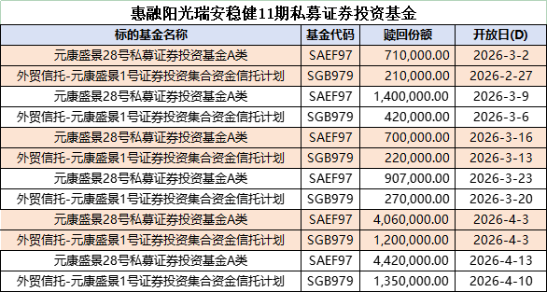
2026-03-10 | 赎回-五矿 |  | 2,549.90 | 3,582
2026-03-10 | 工鑫41次 |  | 1,546.37 | 2,035
2026-03-11 | 工鑫41次 | 1,547 |  | 3,582
2026-03-11 | 赎回 |  | 156.24 | 3,426
2026-03-11 | 宝冶 | 809 |  | 4,235 | 宝冶25次（265833.SH），101.157, 800w，3/11，芜湖元康出 给 国民信托津民1号债券投资集合资金信托计划
2026-03-11 | 归还回购 |  | 3149 | 1,086
2026-03-11 | 底层回款 | 180 |  | 1,266
2026-03-13 | 京诚155B回款到期 | 504.915 |  | 1,771
2026-03-13 | 慧聚领航1号申购 | 300 |  | 2,071
2026-03-13 | 睿铭3次 |  | 203.58 | 1,867 | 睿铭3次 (264171.SH)，193w，105.481全价，3/13，西藏君集2号 to 元康盛景28号
 |  |  |  | 1,854
2026-03-16 | 底层回款 | 622 |  | 2,476
2026-03-16 | 新增回购 | 1500 |  | 3,976 | 借1500w，xd，3.5%，押券工鑫42次，1875w,80%,正回购方：元康盛景28号 刘靖涛；逆回购方：安远投资xx |  | 睿铭3次 | 1,399.00 | 苏信，28号
 |  |  |  | 3,976 |  |  | 玮盈5次 | 1,048.00 | 28号
2026-03-16 | 玮盈5次 |  | 1,049.09 | 2,927 | 玮盈5次 (144775.SZ)，985w，106.507全价，3/16，外贸君达1号 to 元康盛景28号 |  | 启宸6次 | 445.00 | 20号
2026-03-16 | 尚泽壹3C |  | 2,705.19 | 222 | 尚泽壹3C (264810.SH)，2005w，134.922全价，3/16，元康19号 to 芜湖扬讯；尚泽壹3C (264810.SH)，2005w，134.932全价，3/16，芜湖扬讯 to 元康盛景28号 |  | 尚泽壹3C | 2,705.00 | 28号
 |  |  |  | 222 |  |  | 荟享244C | 322.00 | 20号
2026-03-16 | 西南证券 | 500 |  | 722 |  |  |  | 5,919.00
2026-03-16 | 五矿申购 | 180 |  | 902
2026-03-18 | 新增申购 | 830 |  | 1,732
2026-03-18 | 赎回 |  | 78.16 | 1,654
2026-03-18 | 熠然5A3 | 1,051.29 |  | 2,705 | 苏信2501
2026-03-23 | 兑付回款 | 590 |  | 3,281
 |  |  |  | 3,281
2026-03-23 | 归还回购 |  | 2818 | 463
 |  |  |  | 463
2026-03-24 | 熠安02A3 | 1965.44 |  | 2,428 | 熠安02A3[144651.SZ]，3200w，61.42，3月24日，元康盛景28号 to 粤开证券 | 熠安02A3[144651.SZ]，3200w，61.425，3月24日，粤开证券 许逸潇2881647849 to 天风证券 唐德婷qt 2885078648
2026-03-24 | 小鹏5次 | 2022 |  | 4,450 | 小鹏5次[500447.SZ]，2000w，101.1，3月24日，元康盛景28号 to 粤开证券 | 小鹏5次[500447.SZ]，2000w，101.105，3月24日，粤开证券 许逸潇2881647849 to 天风证券 唐德婷qt 2885078648
 |  |  |  | 4,450
2026-03-24 | 新增申购-中建投 | 200 |  | 4,650
2026-03-24 | 5美意3次 |  | 215.842 | 4,480 | 3/24，5美意3次[263710.SH] ，200w，107.921，国泰海通樊文娟 to元康盛景28号 刘靖涛
2026-03-25 | 新增申购-中建投 | 200 |  | 4,680
2026-03-25 | 赎回 |  | 101.38446 | 4,579
2026-03-25 | 6美意2次 | 1047.14 |  | 5,626 | 3/25，6美意2次，265347.SH，990w，净价/全价 104.714，元康盛景28号 to 粤开证券 许逸潇2881647849
2026-03-25 | G蔚能1科 |  | 4028.28 | 1,597
 |  |  |  | 1,597
2026-03-30 | 底层回款 | 158.46 |  | 1,753
2026-03-30 | 爱建追加 | 400 |  | 2,153
 |  |  |  | 2,153
2026-03-30 | 铁建085C |  | 1500 | 653
 |  |  |  | 653
 |  |  |  | 653
 |  |  |  | 653
2026-04-01 | 赎回 |  | 162.2695 | 491
2026-04-01 | 熠然03A3 | 1014 |  | 1,505 | 4/1，熠然03A3，144938.SZ，1100w，净价92.074, 元康盛景28号 刘靖涛3003993899 to 中信证券3004076439
2026-04-03 | 申购 | 600 |  | 2,105
 |  |  |  | 2,105
 |  |  |  | 2,105
 |  |  |  | 2,105 |  |  | 代码 | 日期 | 规模 | 价格 | 估值 |  | 金额
2026-04-08 | 阳光金科稳健11赎回 |  | 454.6388 | 1,650 |  | 铁建051C | 199768.SH | 2026-04-08 | 337 | 112.603 | 112.0750 | -1.77936 | 379.47 | 元康盛景28号 刘靖涛3003993899 | 铁建051C[199768.SH]，337w，112.603，4月8日，【】 to 元康盛景28号 刘靖涛3003993899 | 铁建051C[199768.SH]，337w，112.603，4月8日，【】 to 元康盛景28号 刘靖涛3003993899
2026-04-08 | 铁建051/061 |  | 1,491.13 | 159 |  | 铁建061C | 260663.SH | 2026-04-08 | 320 | 111.938 | 110.8514 | -3.47713 | 358.20 | 元康盛景28号 刘靖涛3003993899 | 铁建061C[260663.SH]，320w，111.938，4月8日，【】 to 元康盛景28号 刘靖涛3003993899 | 铁建061C[260663.SH]，320w，111.938，4月8日，【】 to 元康盛景28号 刘靖涛3003993899
2026-04-08 | 管理费 |  | 64.5 | 94 |  | G铁建82C | 266500.SH | 2026-04-08 | 750 | 100.461 | 101.2318 | 5.78100 | 753.46 | 元康盛景28号 刘靖涛3003993899 | G铁建82C[266500.SH]，750w，100.461，4月8日，【】 to 元康盛景28号 刘靖涛3003993899 | G铁建82C[266500.SH]，750w，100.461，4月8日，【】 to 元康盛景28号 刘靖涛3003993899
2026-04-08 | 应付税费 |  | 14 | 80 |  |  |  |  |  |  |  | 0.52 | 1,491.13
 |  |  |  | 80 |  | 铁建061C | 260663.SH | 2026-04-08 | 655 | 111.938 | 110.8514 | -7.11725 | 733.19 | 外贸信托-元康盛景1号 赵婷婷 qt2850551246 | 铁建061C[260663.SH]，655w，111.938，4月8日，【】 to 外贸信托-元康盛景1号 赵婷婷 qt2850551246 | 铁建061C[260663.SH]，655w，111.938，4月8日，【】 to 外贸信托-元康盛景1号 赵婷婷 qt2850551246
2026-04-09 | 大业信托 | 2000 |  | 2,080 |  | G铁建82C | 266500.SH | 2026-04-08 | 1025 | 100.461 | 101.2318 | 7.90070 | 1,029.73 | 外贸信托-元康盛景1号 赵婷婷 qt2850551246 | G铁建82C[266500.SH]，1025w，100.461，4月8日，【】 to 外贸信托-元康盛景1号 赵婷婷 qt2850551246 | G铁建82C[266500.SH]，1025w，100.461，4月8日，【】 to 外贸信托-元康盛景1号 赵婷婷 qt2850551246
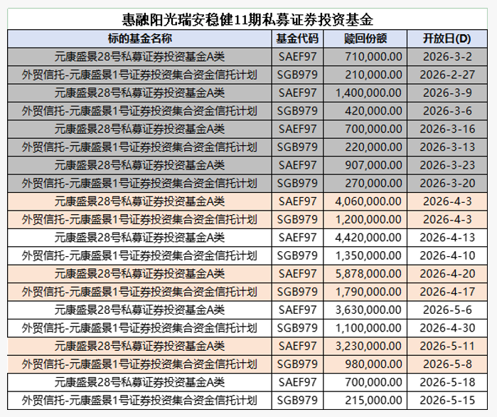
2026-04-10 | 5美意4次 |  | 107.902 | 1,973 | 4/10，5美意4次，263707.SH，100w，净价107.902, 国泰海通樊文娟 to 元康盛景28号 刘靖涛3003993899 |  |  |  |  |  |  | 0.78 | 1,762.92
2026-04-10 | 归还回购 |  | 1500 | 473 | 安远回购换券
2026-04-10 | 新增回购 | 1500 |  | 1,973 | 安远回购换券
2026-04-13 | 爱建申购 | 2500 |  | 4,473 | 需加急
 |  |  |  | 4,473
2026-04-13 | 潍坊次级 |  | 100 | 4,373 | 26潍信3C【500668】，100w，413缴款，414起息，票面收益6.5%，元康盛景28号
2026-04-13 | 锦盛3号次级 |  | 1600 | 2,773 | 锦盛3次，268081.SH，4/13一级缴款，预期收益率5.70%，1600w
2026-04-13 | G铁建82C |  | 1092.82 | 1,680 | G铁建82C[266500.SH]，1082w，101.074，4月13日，【方田维纳3号 Z13506】to 元康盛景28号 Z06308，约定号：663
 |  |  |  | 1,680 | 5.5%dd | 1、4/15 小鹏4次 146862.SZ 150,000.00 101.2000 粤财信托·鹏雅8号（交易商代码：000170 交易员代码：004Q0001 交易主体代码：3600000004）to 【元康盛景28号 （交易商代码：000262；交易主体代码: 3600000001；交易员代码：007A0001 ）】
2026-04-14 | 平安普惠兑付 | 338.7 |  | 2,018
 |  |  |  | 2,018
 |  |  |  | 2,018
2026-04-15 | 小鹏4次 |  | 1518 | 500
2026-04-15 | 新增回购 | 550 |  | 1,050 | 1、借550.4w，3.5%，2d，2026-4-15~2026-4-17；押券工鑫42次，267033.SH，688w，80%；正回购方：元康盛景28号 Z06308，逆回购方：【】
2026-04-15 | 阳光金科稳健11赎回 |  | 987.71818 | 63
2026-04-17 | 五矿申购 | 800 |  | 863
2026-04-17 | 回购归还 |  | 550 | 313
2026-04-17 | 熠然04A3 | 2754 |  | 3,067 | 熠然04A3[146002.SZ]，2940w，93.656，4月17日，元康盛景28号 刘靖涛3003993899 to 粤开证券 许逸潇2881647849 | 熠然04A3[146002.SZ]，2940w，93.661，4月17日，粤开证券 许逸潇2881647849 to 天风证券 李泽堃3007354220
 |  |  |  | 3,067
 |  |  |  | 3,067
2026-04-17 | 小鹏5次 | 500 |  | 3,567 | 小鹏5次[500447.SZ]，500w，101.225，4月17日，元康盛景28号 刘靖涛3003993899 to 粤开证券 许逸潇2881647849 | 小鹏5次[500447.SZ]，500w，101.23，4月17日，粤开证券 许逸潇2881647849 to 天风证券 李泽堃3007354220
 |  |  |  | 3,567
 |  |  |  | 3,567 | 惠鑫壹6B，268306，1200w，1.7%，4-20缴款，4-21起息；元康盛景28号
2026-04-20 | 美团惠鑫6 |  | 2200 | 1,367 | 惠鑫壹6C，1000w，4.7%xirr，4-20缴款，4-21起息；元康盛景28号
2026-04-20 | 启臻1次 | 302.96 |  | 1,670 | 启臻1次[266524.SH]，300w，100.975，4月20日，元康盛景28号 刘靖涛3003993899 to 中信证券 赵恒昆3004076439 启臻1次[266524.SH]，300w，100.981，4月20日，中信证券 赵恒昆3004076439 to 粤开证券 许逸潇2881647849
2026-04-20 | 启悦15次 | 312.84 |  | 1,983 | 启悦15次[146285.SZ]，300w，104.269，4月20日， 元康盛景28号 刘靖涛3003993899 to 中信证券 赵恒昆3004076439 启悦15次[146285.SZ]，300w，104.275，4月20日， 中信证券 赵恒昆3004076439 to 粤开证券 许逸潇2881647849
2026-04-20 | 启恒1次 | 503.96 |  | 2,486 | 启恒1次[500486.SZ]，500w，100.781，4月20日， 元康盛景28号 刘靖涛3003993899 to 中信证券 赵恒昆3004076439 启恒1次[500486.SZ]，500w，100.787，4月20日， 中信证券 赵恒昆3004076439 to 粤开证券 许逸潇2881647849
2026-04-20 | 税费 |  | 13.93 | 2,473
2026-04-20 | 新增回购 | 3100 |  | 5,573
2026-04-21 | 荟臻032C归还回购 |  | 1402 | 4,171 |  |  |  |  |  | 后手 | 前手 |  | 收益率
2026-04-21 | 中交租赁 |  | 3424 | 747 | 1、24JZ1C[262949.SH],1325W，103全价，4-21日，国泰海通 to 元康盛景28号 刘靖涛3003993899 2、24JZ3C[262988.SH]，2000w，103全价，4-21日，国泰海通 to 元康盛景28号 刘靖涛3003993899 | 4月17后 | 小鹏次 |  | 460 | 给中建投 | 元康28 |  | 6.80% | 1.84% |  | 中建投 | 5300
2026-04-22 | 睿铭3次 | 84.6312 |  | 831 | 4/22，睿铭3次，264171.SH，80w，净价105.784，元康28号 刘靖涛qt3003993899 to 粤开证券 许逸潇2881647849 | 2026-04-24 | 蔚能 |  | 2,500
2026-04-22 | 金城兑付 | 179 |  | 1,010 |  | 2026-04-20 | 远东夹层 |  | 2,000 | 中建投？ |  |  | 3.00%
2026-04-22 | 阳光金科稳健11赎回 |  | 659.8055 | 350
2026-04-22 | 阳光金科配置3号赎回 |  | 309.81 | 41
 |  |  |  | 41 |  |  |  | 0.17391304348 | 份额 | 净价 | 全价 | 交易日期 | 金额 | 上个计息日 |  | 后手收益率
 |  |  |  | 41 |  |  |  | 5美好3次 | 100.00 | 109.262 | 109.262 | 2026-04-23 | 109.262 | 2024-09-27 | 5.90%
 |  |  |  | 41 |  |  |  | 24惠民4B | 50.00 | 100.500 | 100.930 | 2026-04-23 | 50.465 | 2026-03-27 |  | 4.79%
2026-04-23 | 小鹏5次 | 2000 |  | 2,041 | 小鹏5次[500447.SZ]，2000w，101.063，4月23日，元康28号 刘靖涛qt3003993899 to 粤开证券 许逸潇2881647849 |  |  |  |  |  |  |  | 159.73
 |  |  |  | 2,041
2026-04-23 | 5美好3次 |  | 109.262 | 1,931 | 4/23，5美好3次，263313.SH，100w，净价109.262，国泰海通 樊文娟 to 元康28号 刘靖涛qt3003993899
2026-04-23 | 24惠民4B |  | 50.465 | 1,881 | 4/23，24惠民4B，144022.SZ，50w，净价100.5，国泰海通 樊文娟 to 元康28号 刘靖涛qt3003993899
 |  |  |  | 1,881
2026-04-24 | 元康1号申购 | 800 |  | 2,681 | 422开放申购
2026-04-24 | 爱建申购 | 500 |  | 3,181
 |  |  |  | 3,181
 |  |  |  | 3,181
 |  |  |  | 3,181
 |  |  |  | 3,181 |  |  |  |  | 份额 | 预期收益 | 起息日 | 期间兑付 | 交易日期 | 价格 | 金额
2026-04-27 | 5美意3、5美意4 | 1845.6 |  | 5,026 |  |  | ZJCF08C | 266715.SH | 900.00 | 5.50% | 2025-10-21 | 1.49 | 2026-04-27 | 101.341 | 912.07
2026-04-27 | 尚泽壹3C到期兑付 | 2721.6 |  | 7,748 |  |  | 铁建051C | 199768.SH | 337.00 | 8.50% | 2023-05-22 | 12.19 | 2026-04-27 | 112.750 | 379.97
2026-04-27 | 铁建061C | 194.76 |  | 7,943 | 给金薇 |  | 铁建061C | 260663.SH | 175.00 | 8.50% | 2023-09-18 | 10.88 | 2026-04-27 | 111.294 | 194.76
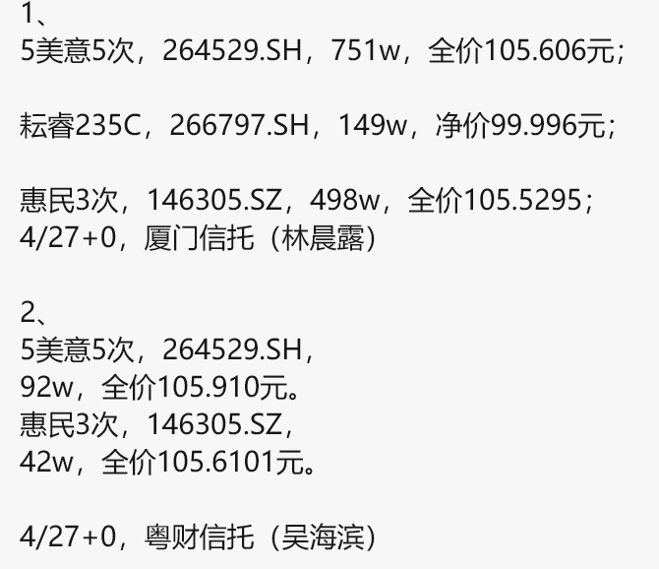
2026-04-27 | 铁建051C | 379.97 |  | 8,323 | 给金薇 |  |  |  |  |  |  |  |  |  | 1,486.80
2026-04-27 | ZJCF08C | 912.07 |  | 9,235 | 给金薇
2026-04-27 | 5美意5次 |  | 793.10 | 8,442 | 4/27，5美意5次，264529.SH，751w，105.606，厦门信托（林晨露） to 元康盛景28号
2026-04-27 | 耘睿235C |  | 149.00 | 8,293 | 4/27，耘睿235C，266797.SH，149w，净价99.996，厦门信托（林晨露） to 元康盛景28号
2026-04-27 | 惠民3次 |  | 525.54 | 7,767 | 4/27，惠民3次，146305.SZ，498w，全价105.5295，厦门信托（林晨露） to 元康盛景28号
2026-04-27 | 5美意5次 |  | 97.44 | 7,670 | 4/27，5美意5次，264529.SH，92w，105.91，粤财信托（吴海滨） to 元康盛景28号
2026-04-27 | 惠民3次 |  | 44.36 | 7,625 | 4/27，惠民3次，146305.SZ，42w，全价105.6101，厦门信托（林晨露） to 元康盛景28号
 |  |  |  | 7,625
 |  |  |  | 7,625
2026-04-27 | 盛煜014归还回购 |  | 472.6 | 7,153
2026-04-28 | 回款 | 176.20 |  | 7,329
2026-04-28 | 元康17申购 | 700 |  | 8,029 | 已发
2026-04-28 | 小鹏5次 | 354.067 |  | 8,383 | 小鹏5次[500447.SZ]，350w，101.157，4月28日，元康28号 刘靖涛qt3003993899 to 粤开证券 许逸潇2881647849
2026-04-28 | 长安信托申购 | 784 |  | 9,167
2026-04-29 | 徽商期货 | 1050 |  | 10,217
2026-04-29 | 蔚能次A |  | 2000 | 8,217 | 已发
2026-04-29 | 蔚能优先B |  | 3000 | 5,217 | 已发
 |  |  |  | 5,217
 |  |  |  | 5,217
 |  |  |  | 5,217 |  |  |  |  |  |  |  | 净价 | 全价 | 金额 | 预期到期日
 |  |  |  | 5,217 |  |  | 铁建62C | 260771.SH | 3,800.00 | 9.50% | 2026-05-06 |  | 112.018 | 4,256.68 | 2028-09-22 | 元康28
2026-04-29 | GC001 |  |  | 5,217 | 买1天逆回购 |  | 工鑫29次 | 262627.SH | 299.00 | 7.50% | 2026-05-06 |  | 110.932 | 331.69 | 2027-06-25 | 元康28
2026-04-29 | 归还回购DY03优3 |  | 1080 | 4,137 |  |  | 铁建62B | 260770.SH | 400.00 | 8.50% | 2026-05-06 |  | 109.396 | 437.58 | 2026-09-22 | 元康28
2026-04-30 | 熠然03A3 | 948.37 |  | 5,085 | 熠然03A3[144938.SZ]，1150w，82.2834，4月30日，元康28号 刘靖涛qt3003993899 to 粤开证券 许逸潇2881647849 |  | 工鑫33次 | 263363.SH | 1,410.00 | 6.50% | 2026-05-06 |  | 107.842 | 1,520.57 | 2027-09-24 | 元康28
2026-04-30 | 美歆6C | 305.21 |  | 5,391 | 美歆6C[267135.SH]，300w，101.733，4月30日，元康28号 刘靖涛qt3003993899 to 粤开证券 许逸潇2881647849
 |  |  |  | 5,391 |  |  |  |  |  |  |  |  |  | 6,546.52
 |  |  |  | 5,391
2026-04-30 | 元康9号申购 | 900 |  | 6,291
2026-04-30 | 元康1号申购 | 800 |  | 7,091
2026-04-30 | 元康17号申购 | 300 |  | 7,391
2026-05-06 | 铁建62C |  | 4,256.68 | 3,134 | 金薇的券 |  | 铁建62C | 9.29% | 工鑫29次 | 7.37% | 铁建62B | 8.37% | 工鑫33次 | 6.45% | 尚泽壹3C
2026-05-06 | 工鑫29次 |  | 331.69 | 2,802 | 金薇的券 |  | 2023-09-22 | -100.00 | 2024-06-27 | -100.00000 | 2023-09-22 | -100.00 | 2024-09-26 | -100.00000 | 2025-03-26 | -100.00
2026-05-06 | 铁建62B |  | 437.58 | 2,365 | 金薇的券 |  | 2024-04-22 | 2.90 | 2025-06-27 | 3.00000 | 2024-04-22 00:00:43 | 2.90 | 2025-06-26 | 1.15200
2026-05-06 | 工鑫33次 |  | 1,520.57 | 844 | 金薇的券 |  | 2024-10-25 | 2.55 | 2026-05-06 | 110.932 | 2024-10-25 00:00:43 | 2.55 | 2025-09-26 | 1.45960
2026-05-06 | 盛煜014归还回购 |  | 140 | 704 |  |  | 2025-04-21 | 2.44 |  |  | 2025-04-21 00:00:43 | 2.44 | 2026-05-06 | 107.84182
2026-05-06 | 小鹏4次兑付 | 6.98 |  | 711 |  |  | 2025-10-28 | 2.60 |  |  | 2025-10-28 00:00:43 | 2.60
2026-05-07 | 小鹏5次兑付 | 31.1 |  | 742 |  |  | 2026-04-21 | 2.40 |  |  | 2026-04-21 00:00:43 | 2.40
2026-05-08 | 五矿申购 | 200 |  | 937 |  |  | 2026-05-06 | 112.02 |  |  | 2026-05-06 | 109.40
2026-05-11 | 阳光金科稳健11赎回 |  | 407.9757 | 529
 |  |  |  | 529
2026-05-11 | 小鹏4次 | 1516.9605 |  | 2,046 | 5/11 小鹏4次 146862.SZ 150,000.00 101.1307【元康盛景28号 （交易商代码：000262；交易主体代码: 3600000001；交易员代码：007A0001 ）】 to 粤财信托·鹏雅8号（交易商代码：000170 交易员代码：004Q0001 交易主体代码：3600000004）
2026-05-11 | 回购利息 |  | 5.1 | 2,041
 |  |  |  | 2,041
 |  |  |  | 2,041
2026-05-12 | 爱建赎回 |  | 1000.627 | 1,040 |  |  | 10,006,270 |  |  | 苏信4月份计划
 |  |  |  | 1,040 |  |  |  |  |  | Z2603 | 1.1个亿 | 8000abs | 1700w港华 | 300w战配
 |  |  |  | 1,040 |  |  |  |  |  | Z2501优先级 | 1900w
2026-05-13 | 大业申购 | 200 |  | 1,240 |  |  |  |  |  | Z2502次级 | 5-7000w
2026-05-13 | 阳光金科赎回 |  | 920.1682 | 320 |  |  |  |  | 待定 | Z2601优先级 | 来不及，不募集
2026-05-14 | 盛煜014D到期兑付 | 1045 |  | 1,365
2026-05-14 | 归还回购 |  | 845 | 520 |  |  |  |  |  | 中建投 | 5,000.00
 |  |  |  | 520
2026-05-15 | 回款解冻 | 266 |  | 786
2026-05-15 | 平安普惠兑付 | 15.5 |  | 802
2026-05-15 | 徽商期货赎回 |  | 50.019585 | 752
2026-05-18 | 申购 | 325 |  | 1,077
2026-05-18 | GC绿发次 |  | 756.6 | 320 | 1、方向：西藏君集1号to【元康盛景1号】 交易日期：2026年5月18日 债券代码：183128.SH 债券简称：GC绿发次 交易全价：102.515元/百元面值 数量：738万面值（7.38万张，7380手） 卖方：西藏信托君集1号集合资金信托计划 卖方询价QQ：2850981264钟振涛 卖方交易员代码：Z07119 买方：【元康盛景1号】 买方询价QQ：【刘靖涛qt3003993899】 买方交易员代码：【Z11825】 约定号：【111】
 |  |  |  | 320
 |  |  |  | 320 |  |  |  | 4.80% | 3.48% | 4.70%
 |  |  |  | 320 |  |  | 2026-04-27 | -105.5295 | -105.6101 | -5,698,931.52
2026-05-19 | 中信建投dd卖出-惠民3次 | 571.47282 |  | 891 | 5/19+0，惠民3次，146305.SZ，540w，全价105.8283元，元康盛景28号 to 粤开证券（许逸潇） |  | 2026-05-19 | 105.8283 | 105.8283 | 5,714,728.20
2026-05-19 | 新增回购 | 1400 |  | 2,291
2026-05-20 | GC绿发次 | 756.6 |  | 3,048 | 3、方向：元康28号to西藏君达5号 交易日期：2026年5月20日 债券代码：183128.SH 债券简称：GC绿发次 交易全价：102.548元/百元面值 交易数量：738万面值（7.38万张，7380手） 卖方：元康盛景28号私募证券投资基金 卖方询价QQ：3003993899刘靖涛 卖方交易员代码：Z06308 买方：西藏信托君达5号集合资金信托计划 买方询价QQ：2850981264钟振涛 买方交易员代码：Z07119 约定号：104
2026-05-20 | 阳光金科稳健11赎回 |  | 158.7801 | 2,889
2026-05-20 | 光大保德信赎回 |  | 2815.25 | 74 |  |  | 337 | 8.50% | -379.47 |  | 975.00 |  | -1,091.40
 |  |  |  | 74 |  |  | 铁建051C | 8.32% | 5.50% |  | 铁建061C | 8.30% | 2.64% | 5.65% |  | 铁建081C | 6.63%
2026-05-22 | 金城铁建回款 | 952 |  | 1,026 |  |  | 2023-05-22 | -100.00 |  |  | 2023-09-18 | -100 |  |  |  | 2025-06-24 | -100
2026-05-22 | 5美好3次 |  | 363.20961 | 663 | 5/22，5美好3次，331W，109.731，国泰海通 樊文娟 to 元康盛景28号 刘靖涛 |  | 2023-10-27 00:00:43 | 2.16 |  |  | 2024-05-24 00:00:43 | 3.397 |  |  |  | 2025-10-28 00:00:43 | 1.726
2026-05-22 | 5美意5次 |  | 107.027 | 556 | 5/22，5美意5次，100W，107.027，国泰海通 樊文娟 to 元康盛景28号 刘靖涛 |  | 2024-04-23 00:00:43 | 2.44 |  |  | 2024-11-21 00:00:43 | 2.479 |  |  |  | 2026-01-22 00:00:43 | 1.1781
2026-05-22 | 徽商期货赎回 |  | 155.13282 | 401 |  |  | 2024-10-28 00:00:43 | 2.57 |  |  | 2025-05-26 00:00:43 | 2.548 |  |  | 6.50% | 2026-04-07 | 102.207
 |  |  |  | 401 |  |  | 2025-04-22 00:00:43 | 2.41 |  |  | 2025-11-21 00:00:43 | 2.452
2026-05-25 | 臻泉2号 | 2,589.93 |  | 2,991 | 美歆6C[267135.SH]，50w，102.063，5月25日，元康盛景28号 刘靖涛qt3003993899 to 粤开证券 许逸潇2881647849 锦盛1次[266097.SH]，700w，104.324，5月25日，元康盛景28号 刘靖涛qt3003993899 to 粤开证券 许逸潇2881647849 DY03优3[266192.SH]，1800w，100.357，5月25日，元康盛景28号 刘靖涛qt3003993899 to 粤开证券 许逸潇2881647849 |  | 2025-10-29 00:00:43 | 2.60 |  |  | 2026-04-08 |  | -111.938 |  |  | G铁建82C | 4.91% | 5.50% | 5.26% | 5.42%
 |  |  |  | 2,991 |  |  | 2026-03-02 00:00:43 | - |  |  | 2026-04-17 |  | 112.010 | -112.020 |  | 2025-09-23 | -100
 | 归还回购 |  | 2300 | 691 |  |  | 2026-04-08 |  | -112.603 | 8.5% | 2026-05-26 | 0 | - |  |  | 2026-02-27 | 2.1506
2026-05-26 | 五矿申购 | 300 |  | 991 |  |  | 2026-05-22 | 113.33 | 113.332 |  | 2026-09-18 | 114.65 | 114.65 | 114.65 | 6.5% | 2026-04-08 | 100.461 | -100.461 | -100.461
2026-05-26 | 铁建085C卖出 | 948 |  | 1,939 | 5/26，铁建085C，267930.SH，940w，100.859，元康盛景28号 刘靖涛qt3003993899 to 【金通方日欣月溢二号，中邮证券Z17708 郭粤，156024511】，约定号：368 |  |  |  |  |  |  |  |  |  |  | 2026-04-16 |  |  | 100.574 | -100.584
 |  |  |  | 1,939 |  |  |  |  | -112.586 |  |  |  | -111.899 |  |  | 2026-05-10 |  | 100.934 |  | 100.934
2026-05-27 | 赎回 |  | 141.36 | 1,797
2026-05-29 | 元康17号申购 | 200 |  | 1,997 |  |  |  |  |  |  |  | 356.14036 |  |  |  |  |  |  |  | 101.39 | 100.3761
 | 爱建申购 | 1000 |  | 2,997 |  |  | 铁建051C | 8.32% | 8.34% | 7.81% |  | 铁建061C | 8.30% | 8.37% | 7.81% |  | ZJCF08C | -100.00%
 |  |  |  | 2,997 |  |  | 2023-05-22 | -100 | -100.00000 |  |  | 2023-09-18 | -100 | -100 |  |  | 2025-10-21 | -100
2026-06-03 | 赎回 |  | 235.98 | 2,761 |  |  | 2023-10-27 00:00:43 | 2.164 | 2.16400 |  |  | 2024-05-24 00:00:43 | 3.397 | 3.397 |  |  | 2026-01-28 | 1.4918
2026-06-09 | 五矿赎回 |  | 2561.027 | 200 |  |  | 2024-04-23 00:00:43 | 2.438 | 2.43800 |  |  | 2024-11-21 00:00:43 | 2.479 | 2.479 |  |  | 2026-04-27
2026-06-10 | 赎回 |  | 678.3 | -478 |  |  | 2024-10-28 00:00:43 | 2.575 | 2.57500 |  |  | 2025-05-26 00:00:43 | 2.548 | 2.548
 | 惠鑫壹6B | 1199.016 |  | 721 | 待确认上市日期 |  | 2025-04-22 00:00:43 | 2.411 | 2.41100 |  |  | 2025-11-21 00:00:43 | 2.452 | 2.452
 |  |  |  | 721 |  |  | 2025-10-29 00:00:43 | 2.603 | 2.60300 |  |  | 2026-04-27 |  | 111.294 | -111.294
2026-06-16 | 光大保德信赎回 |  | 2635.11 | -1,914 |  |  | 2026-03-02 00:00:43 | 0 |  |  |  | 2026-05-26 | 0
 |  |  |  | -1,914 | 待定，看是否有新券，尽快控制归还回购在2000w以内 |  | 2026-04-27 | 0 | 112.75000 | -112.75000 | 0.08500 | 2026-09-18 | 114.65 |  | 114.65
 |  |  |  | -1,914 |  |  | 2026-05-22 | 113.33 |  | 113.33229
 |  |  |  | -1,914
 |  |  |  | -1,914 | 5/19, 惠鑫壹6B[268306.SH]，1200w，净价99.783，全价99.918； |  | 铁建051C | 8.32% | 8.38% | 5.51% |  | 铁建081C | 6.62%
 |  |  |  | -1,914 |  |  | 2023-05-22 | -100 | -100.00000 |  |  | 2025-06-24 | -100
2026-07-01 | 赎回 |  | 401.35 | -2,315 |  |  | 2023-10-27 00:00:43 | 2.164 | 2.16400 |  |  | 2025-10-28 00:00:43 | 1.726
 |  |  |  | -2,315 |  |  | 2024-04-23 00:00:43 | 2.438 | 2.43800 |  |  | 2026-01-22 00:00:43 | 1.1781
 |  |  |  | -2,315 |  |  | 2024-10-28 00:00:43 | 2.575 | 2.57500 |  |  | 2026-04-21 | 1.2192
 |  |  |  | -2,315 |  |  | 2025-04-22 00:00:43 | 2.411 | 2.41100 |  |  | 2026-04-29 | 101.379 | 100.95615205
 |  |  |  | -2,315 |  |  | 2025-10-29 00:00:43 | 2.603 | 2.60300
 |  |  |  | -2,315 |  |  | 2026-03-02 00:00:43 | 0 | -
 |  |  |  | -2,315 |  |  | 2026-04-29 | 0 | 112.95000 | -112.95000
 |  |  |  |  |  |  | 2026-05-22 | 113.33228767 |  | 113.33229

外贸信托_元康盛景1号
日期 | 现金流类型 | 现金流入 | 现金流出 | 期末余额 |  | 每周五开放
 |  |  |  | 289
2026-01-06 | 底层回款 | 6.8 |  | 296
2026-01-07 | 荟煜035D | 5324 |  | 5,620 | 53,245,589.04
2026-01-07 | 25君惠融ABN001优先B |  | 1,006.00 | 4,614 | 已发要素
 |  |  |  | 4,614
2026-01-08 | 25熠顺ABN001优先A3 |  | 1006 | 3,608 | 1、25熠顺ABN001优先A3[082580640.IB] ，1000w，100净价，应计利息0.26301，1月8日，云南信托云乾10号 云南信托 陈文利3004414705 to 天风证券 唐德婷qt 2885078648 2、25熠顺ABN001优先A3[082580640.IB] ，1000w，100净价，应计利息0.26301，1月8日，天风证券 唐德婷qt 2885078648 to 外贸信托-元康盛景1号 赵婷婷
2026-01-08 | 25和赢蔚能ABN001BC优先A2(科创) |  | 2,507.53 | 1,100 | 3、25和赢蔚能ABN001BC优先A2(科创)[082580537.IB]，2500w，100净价，应计利息0.30137，1月8日，云南信托云乾10号 云南信托 陈文利3004414705 to 天风证券 唐德婷qt 2885078648 4、25和赢蔚能ABN001BC优先A2(科创)[082580537.IB]，2500w，100.01净价，应计利息0.30137，1月8日，天风证券 唐德婷qt 2885078648 to 外贸信托-元康盛景1号 赵婷婷
 |  |  |  | 1,104
2026-01-14 | 25光大环保ABN001次 |  | 95.53 | 1,005 | 25光大环保ABN001次(碳中和债)[082581155.IB] ,95w,100.5562,1月14日，t+0，国泰海通 xx to 外贸元康盛景1号 赵婷婷
2026-01-15 | 回款 | 3.4 |  | 1,008
2026-01-16 | 回款 | 3.5 |  | 1,012
2026-01-16 | 元康盛景1号申购 | 400 |  | 1,412
2026-01-16 | 元康9申购 | 150 |  | 1,562
 |  |  |  | 1,562
2026-01-19 | 锦新26-1次级 |  | 800 | 762 | 自持；26锦新小微ABN001次，082680037，800w，5.7%，1-19日缴款，1-20起息，外贸信托-元康盛景1号一级缴款。
 |  |  |  | 762
2026-01-19 | 回购归还 |  | 360 | 402 | 金城
2026-01-19 | 回款 | 155 |  | 557 |  | 待定蔚能持有型不动产
2026-01-20 | 元康盛景17号赎回 |  | 350 | 207 | 1-16发起
2026-01-20 | 底层回款 | 24.7 |  | 232
2026-01-22 | 底层回款 | 122 |  | 354
2026-01-22 | 25君惠融ABN001优先B | 1,006.00 |  | 1,360 | 1月22日，082580061.IB，25君惠融ABN001优先B，1000W，100.48净价，应计利息0.28422；外贸信托：赵婷婷qt2850551246 to 招商证券：3007229341 赵漂琳
2026-01-22 | 温兴 |  | 1003 | 357 | 25温兴1次级[2589143.IB] ，1月22日，1000w，100.3，t+0，国泰海通 冉雅婷 to 外贸信托元康盛景1号 赵婷婷
 |  |  |  | 357
2026-01-23 | 元康盛景1号申购 | 900 |  | 1,257
 |  |  |  | 1,263
2026-01-26 | 美歆8期 |  | 1000 | 263 | 美歆8C（267647），1000w，4.8%，1月26日缴款，1月27日起息，外贸信托元康盛景1号缴款
2026-01-26 | 回款 | 113 |  | 376
 |  |  |  | 380
 |  |  |  | 386
2026-02-09 | 尚亦017D回款 | 1551 |  | 1,936
2026-02-10 | 阳光金科赎回兑付 |  | 110.5 | 1,826
2026-02-10 | 24京能3号ABN001次 |  | 1101 | 725 | 24京能3号ABN001次 (082482325.IB)，1100w，100.12元/百元面值，2月10日，24京能3号ABN001次 (082482325.IB)，100w，100元/百元面值，12月30日，五矿信托和玉系列-元康盛景系列【2】号集合资金信托计划 to 国泰海通 冉雅婷
2026-02-10 | 25东裕7叔裕ABN001次 |  | 423.66653 | 301 | 1、25东裕7叔裕ABN001次,082501056.IB,410w,103.3333, 2-10，t+0，国泰海通 夏雪 QT号：3007305611to 外贸信托元康盛景1号 赵婷婷
2026-02-11 | 信保基金 | 18 |  | 319
2026-02-12 | 5美意3次 |  | 128.7288 | 190 | 5美意3次[263710.SH] ,120w，全价107.274，2026-2-12，国泰海通 樊文娟 to 外贸信托元康盛景1号 吕韩晶 2853866770
2026-02-14 | 回款 | 3.18 |  | 193
2026-02-24 | 回款 | 112 |  | 305
2026-02-25 | 回款 | 26 |  | 331
2026-02-26 | 回款 | 358 |  | 689
2026-02-27 | 回款 | 20 |  | 709
 |  |  |  | 709 |  |  |  |  | 25东裕7叔裕ABN001次 | 4.79%
2026-02-27 | 元康盛景30号 | 400 |  | 1,109 |  |  |  |  | 2025-05-30 | -100.0000
2026-03-03 | 元康盛景9号赎回 |  | 750.00 | 359 | 2/27赎回 |  |  |  | 2026-02-10 | 103.3333 | 103.4367
2026-03-03 | 阳光金科赎回兑付 |  | 26 | 333
2026-03-03 | 元康17号赎回 |  | 200 | 133 | 2/27赎回 |  |  |  | 24京能3号ABN001次 | 7.46%
2026-03-06 | 5美意3次 | 129.15 |  | 262 | 3/6, 5美意3次[263710.SH] ，120w，107.625，外贸元康盛景1号赵婷婷 to 粤开证券 许逸潇2881647849 |  |  |  | 2024-12-27 | -100.0000
 |  |  |  | 262 |  |  |  |  | 2025-03-21 | 1.9562 | 0.0850
2026-03-09 | 回款 | 7 |  | 269 |  |  |  |  | 2025-06-13 | 1.9562 | 0.0850
 |  |  |  | 269 |  |  |  |  | 2025-08-27 | 1.7466 | 0.0850
 |  |  |  | 269 |  |  |  |  | 2025-12-05 | 2.3288 | 0.0850
 |  |  |  | 269 |  |  |  |  | 2026-02-10 | 100.1200 | 101.56
 |  |  |  | 269
 |  |  |  | 269
2026-03-10 | 阳光金科赎回兑付 |  | 51.1098 | 218
2026-03-13 | 慧聚领航1号配置 | 225.00 |  | 443
2026-03-16 | 兑付回款 | 5.5 |  | 449
2026-03-17 | 25和赢蔚能ABN001BC优先A2(科创) | 4022.5588 |  | 4,471 | 3/17, 25和赢蔚能ABN001BC优先A2(科创)[082580537.IB] ，4000w，净价100.29，应计利息 0.27397，外贸信托元康盛景1号 赵婷婷 to 天风证券 唐德婷2885078648
2026-03-17 | 元康9赎回 |  | 1600 | 2,871 | 3/17, 25和赢蔚能ABN001BC优先A2(科创)[082580537.IB] ，2500w，净价100.30，应计利息 0.27397， 天风证券 唐德婷2885078648 to 粤财信托 杭雅1号 吴海滨 2880690705+华宝投顾 马路遥3007680164
2026-03-17 | 元康17赎回 |  | 2701 | 170 | 3/17, 25和赢蔚能ABN001BC优先A2(科创)[082580537.IB] ，1500w，净价100.30，应计利息 0.27397，天风证券 唐德婷2885078648 to 云南信托 云乾10号 陈文利3004414705
2026-03-17 | 阳光金科赎回兑付 |  | 26.79 | 144
 |  |  |  | 144
2026-03-19 | 兑付回款 | 6 |  | 150
2026-03-20 | 中建投TOF申购 | 400 |  | 550
2026-03-23 | 兑付回款 | 151 |  | 701
2026-03-24 | 阳光金科赎回兑付 |  | 34 | 667
 |  |  |  | 667
 |  |  |  | 667
2026-03-26 | 回款 | 110.6 |  | 777
2026-03-26 | 温州回款 | 756.5 |  | 1,534
2026-03-27 | 回款 | 69 |  | 1,603
2026-03-31 | 元康盛景1号赎回 |  | 720 | 883
2026-03-31 | 元康盛景9号赎回 |  | 650 | 233
 |  |  |  | 230
2026-04-03 | 爱建申购 | 3000 |  | 3,235
2026-04-08 | 铁建061C |  | 733.19 | 2,502 | 铁建061C[260663.SH]，655w，111.938，4月8日，【】 to 外贸信托-元康盛景1号 赵婷婷 qt2850551246
2026-04-08 | G铁建82C |  | 1,029.73 | 1,472 | G铁建82C[266500.SH]，1025w，100.461，4月8日，【】 to 外贸信托-元康盛景1号 赵婷婷 qt2850551246
 |  |  |  | 1,472
2026-04-08 | 阳光金科赎回兑付 |  | 146.8 | 1,325
2026-04-08 | 元康17赎回 |  | 1299.4 | 26
2026-04-10 | 元康20申购 | 1000 |  | 1,026 |  | 25鼎柚3次级 | 4.50%
2026-04-10 | 慧聚领航1号配置 | 2250 |  | 3,276 |  | 2025-12-18 | -101.1998
2026-04-10 | 25鼎柚3次级 |  | 1527.41 | 1,748 | 25鼎柚3次级[2589212.IB]，2400w，101.827，4月10日，国泰海通 冉雅婷 2881971956 to 外贸信托-元康盛景1号 赵婷婷 qt2850551246 | 2026-02-26 | 0.7562
 | 应付税费 |  | 2.5 | 1,746 |  | 2026-04-10 | 101.827
2026-04-14 | 新增回购 | 900 |  | 2,646 | 质押G铁建82C
2026-04-14 | 通合新能源 |  | 1,800.00 | 846
 |  |  |  | 846
2026-04-14 | 支付银行间费用 |  | 1.05 | 845
2026-04-14 | 阳光金科赎回兑付 |  | 165.31 | 680 |  |  | 25,464.76
2026-04-15 | 小鹏4次 |  | 506.00 | 174 | 2、4/15 小鹏4次 146862.SZ 50,000.00 101.2000 粤财信托·鹏雅8号（交易商代码：000170 交易员代码：004Q0001 交易主体代码：3600000004）to 【外贸信托-元康盛景1号 （交易商代码：【000680】；交易主体代码：【3600003118】；交易员代码：【00IW0011 机构经纪1】 ）】
2026-04-16 | 铁建061C | 733 |  | 907 | 铁建061C[260663.SH]，655w，112.01，4月16日，【外贸信托-元康盛景1号 赵婷婷 qt2850551246】 to 中信证券 赵恒昆3004076439 | 铁建061C[260663.SH]，655w，112.015，4月16日，中信证券 赵恒昆3004076439 to 粤开证券 许逸潇2881647849
2026-04-15 | 蔚能电池兑付 | 3.40 |  | 910
2026-04-16 | 致远11号兑付 | 2.99 |  | 913
2026-04-17 | 25熠顺ABN001优先A3兑付 | 3.29 |  | 916
2026-04-21 | 元康20号 | 730 |  | 1,646 | 已发
2026-04-21 | 阳光金科赎回兑付 |  | 219.51 | 1,427
2026-04-21 | 和赢蔚能ABN001、和赢蔚能ABN002兑付 | 9.62 |  | 1,436
2026-04-22 | 玮盈兑付 | 169 |  | 1,605
2026-04-22 | 还回购荟臻032C |  | 841 | 764
2026-04-22 | 元康9号赎回 |  | 521 | 243 | 已发 | 424.14355628 |  | 100.57 | -23.97528
2026-04-22 | 25浩悦ABN001次兑付 | 2.97 |  | 246 |  |  |  |  |  |  |  | 外贸-元康1
2026-04-23 | 24易鑫恒通ABN001优先B |  | 101.66 | 145 | 4/23，24易鑫恒通ABN001优先B，082481523.IB，100w，净价101.34，国泰海通 樊文娟 to 外贸信托-元康盛景1号 赵婷婷 qt2850551246 |  | 1,550.00 |  | 外贸-元康1 |  | 6.23% | 6.97%
2026-04-24 | 24京能3号ABN001次 | 1997 |  | 2,142 | 4/24，24京能3号ABN001次，2010w，价格99.38，外贸信托-元康盛景1号 赵婷婷 qt2850551246 to 天风证券 李泽堃3007354220 4/24，24京能3号ABN001次，2010w，价格99.40，天风证券 李泽堃3007354220 to 粤财信托·鹏雅10号集合资金信托计划（第127期） 粤财信托：王同博 3004238546 |  | 24京能3号ABN001次 | 6.17% | 8.30% | 2025-07-29 | -101.0712
2026-04-24 | 大业 | 5000 |  | 7,142 |  |  | 2025-09-03 | -101.08 |  | 2025-08-27 00:00:43 | 1.7466
2026-04-24 | 元康20号申购 | 800 |  | 7,942 |  |  | 2025-10-30 |  | -101.08 | 2025-12-05 00:00:43 | 2.3288
2026-04-24 | 信元1号 | 263 |  | 8,205 |  |  | 2025-12-05 00:00:43 | 2.33 | 2.33 | 2026-02-10 |  | -100.12
 |  |  |  | 8,205 |  |  | 2026-03-27 00:00:43 | 2.61 | 2.61 | 2026-03-27 00:00:43 | 2.6082 | 2.61
2026-04-27 | 兑付回款 | 223 |  | 8,428 |  |  | 2026-04-24 | 100.012 | 100.012 | 2026-04-24 | 98.857 | 98.857
2026-04-27 | 小鹏4次 | 1419.9024 |  | 9,848 | 小鹏4次[146862.SZ]，1400w，101.4216，4月27日，外贸信托-元康盛景1号 赵婷婷 qt2850551246 to 粤开证券 许逸潇2881647849
2026-04-27 | 弗迪 |  | 1105.5 | 8,742 | 4/27+0,25弗迪租赁ABN001次级(绿色)[082580900.IB],1100w,全价100.5035 中金 李欣月3007455122 to 外贸信托元康盛景1号 赵婷婷 |  | 24京能3号ABN001次 | 100.57
 |  |  |  | 8,742 |  |  | 买入时间 | 份额 | 买入价格 | 期间分配 | 交易日期 | 交易价格 | 交易金额 | 交易价格
 |  |  |  | 8,742 |  |  | 2025-07-29 | 1100 | 101.071 | 6.68 | 2026-04-24 | 98.857 | 1087.4261613
 |  |  |  | 8,742 |  |  | 2025-09-03 | 910 | 101.078 | 4.94 | 2026-04-24 | 100.012 | 910.11320008
2026-04-28 | 元康盛景1号赎回 |  | 6800 | 1,942 | 已发 |  |  | 2010 |  |  |  |  | 1997.5393614 | 99.38
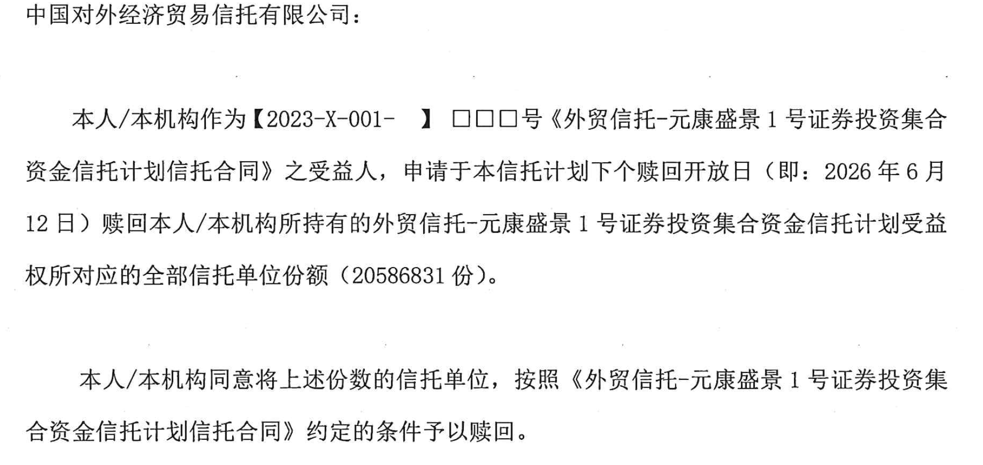
2026-04-28 | 元康9号赎回 |  | 1100 | 842 | 已发
2026-04-28 | 元康17号赎回 |  | 800 | 42 | 已发
 |  |  |  | 42
2026-04-28 | 玮盈2次 | 272.84 |  | 315 | 玮盈2次[144378.SZ]，600w，45.4691，4月28日，外贸信托-元康盛景1号 赵婷婷 qt2850551246 to 粤开证券 许逸潇2881647849
2026-04-28 | 玮盈3次 | 271.60 |  | 587 | 玮盈3次[144479.SZ]，400w，67.895，4月28日，外贸信托-元康盛景1号 赵婷婷 qt2850551246 to 粤开证券 许逸潇2881647849
2026-04-28 | 小鹏4次 | 131.87 |  | 718 | 小鹏4次[146862.SZ]，130w，101.4372，4月28日，外贸信托-元康盛景1号 赵婷婷 qt2850551246 to 粤开证券 许逸潇2881647849 |  |  |  |  | 净价 | 全价 |  | 上一计息日
 |  |  |  | 726 |  | 2026-04-23 | 24易鑫恒通ABN001优先B | 100.00 | 4.20% | 101.34 | 101.66000 | 101.66 | 2026-03-26
2026-04-29 | 铁建085C |  | 551.9965 | 174 | 4/29，铁建085C，267930.SH，550w，100.363，国泰海通 樊文娟 to 外贸信托-元康盛景1号 赵婷婷 qt2850551246
2026-04-30 | 新疆国信分配 | 18.32 |  | 192 |  |  |  | 100.00 |  |  |  | 101.66
 |  |  |  | 192
 |  |  |  | 192
 |  |  |  | 192
2026-05-07 | 阳光金科赎回兑付 |  | 135 | 57
2026-05-08 | 元康17号申购 | 800 |  | 857
2026-05-08 | 元康20号申购 | 1600 |  | 2,457 |  |  | 小鹏4次 | 5.65%
2026-05-08 | 大业申购 | 3500 |  | 5,957 |  |  | 2026-04-15 | -101.20
 |  |  |  | 5,957 |  |  | 2026-05-07 | 0.47
 |  |  |  | 5,957 |  |  | 2026-05-11 | 101.13 | 101.1307
2026-05-11 | 小鹏4次 | 490.483895 |  | 6,448 | 5/11 小鹏4次 146862.SZ 48,500.00 101.1307 【外贸信托-元康盛景1号 （交易商代码：【000680】；交易主体代码：【3600003118】；交易员代码：【00IW0011 机构经纪1】 ）】 to 粤财信托·鹏雅8号（交易商代码：000170 交易员代码：004Q0001 交易主体代码：3600000004）
2026-05-11 | 24山高保理ABN001次 |  | 1,795.30 | 4,653 | 5-11 24山高保理ABN001次 (082482257.IB) 1740W 全价103.178 山东信托（QT：3004283409，山东信托刘和玉）出 天风证券 5-11 24山高保理ABN001次 (082482257.IB) 1740W 全价103.178 天风证券 出 朗姿
2026-05-11 | 25山高保理ABN001次 |  | 1,202.31 | 3,450 | 5-11 25山高保理ABN001次 (082580823.IB) 1150W 全价104.514 山东信托（QT：3004283409，山东信托刘和玉）出 天风证券 5-11 25山高保理ABN001次 (082580823.IB) 1150W 全价104.549 天风证券 出 朗姿
2026-05-11 | 25山高保理ABN002次 |  | 1,086.35 | 2,364 | 5-11 25山高保理ABN002次 (082581153.IB) 1050W 全价103.462 山东信托（QT：3004283409，山东信托刘和玉）出 天风证券 5-11 25山高保理ABN002次 (082581153.IB) 1050W 全价103.462 天风证券 出 朗姿
2026-05-12 | 荟臻032回购 | 800 |  | 3,164
2026-05-12 | 25京能 |  | 2994.75 | 175 | 5/12，25京能4号ABN001次（绿色）[082580987.IB]，3000w，99.825，国泰海通 冉雅婷 to 外贸信托元康盛景1号 赵婷婷
2026-05-14 | 阳光金科赎回兑付 |  | 120.491 | 55
2026-05-15 | 大业申购 | 450 |  | 505
2026-05-19 | 25京能 | 2,980.09 |  | 3,485 | 2、2026-5-19，25京能4号ABN001次(082580987.IB)，2970w，100.3397元，外贸信托元康盛景1号 赵婷婷 to 天风证券 唐德婷 qt 2885078648 4、2026-5-19，25京能4号ABN001次(082580987.IB)，2970w，XXX.XX元，XXX to 粤财信托·鹏雅10号集合资金信托计划（第127期）
2026-05-19 | 腾券熠顺 | 1002 |  | 4,487 | 5/20+0 25熠顺ABN001优先A3，1000万，净价100.2，应计利息0.05479，外贸信托元康盛景1号 赵婷婷qt2850551246 to 国泰海通证券谢涵文 3007564918，请求发国泰海通 5/19，25熠顺ABN001优先A3[082580640.IB]，1000w，净价100.2，天风证券 唐德婷 qt 2885078648 to 申港证券成思颖
2026-05-19 | 阳光金科赎回兑付 |  | 26.445 | 4,460 |  |  | 24京能3号ABN001次 | 8.77% | 6.50%
2026-05-20 | 众鑫 |  | 1500 | 2,960 | 5/20+0 24和赢众鑫ABN002优先B (082480881.IB) 1500w 净价99.6319，应计利息0.34658 钜融丰和55号 to 华创证券，发华创请求 询价 钜融QT王振召 2853216816q 华创QT 3003121428 5/20+0 24和赢众鑫ABN002优先B (082480881.IB) 1500w 净价99.6419，应计利息0.34658 华创证券 to 外贸信托元康盛景1号，发华创请求 询价 外贸信托QT赵婷婷2850551246 华创QT 3003121428 |  | 2024-12-27 | -100.00
 |  |  |  | 2,960 |  |  | 2025-03-21 | 1.96
2026-05-20 | 24易鑫恒通ABN001优先B |  | 304.68 | 2,655 | 5/20，24易鑫恒通ABN001优先B，300W，101.295，国泰海通 冉雅婷 to 外贸信托元康盛景1号 赵婷婷 |  | 2025-06-13 | 1.96
 |  |  |  | 2,655 |  |  | 2025-08-27 | 1.75 |  | 2026/5/7估值
 |  |  |  | 2,655 |  |  | 2025-12-05 | 2.33 |  | 101.0105
 |  |  |  | 2,655 |  |  | 2026-03-27 | 2.61 |  | 票面价格
2026-05-26 | 荟臻032回购归还 |  | 806 | 1,849 |  |  | 2026-05-13 |  | -104.39000 | 101.09452
2026-05-26 | G铁建82C | 845 |  | 2,694 | 5/26，G铁建82C，266500.SH，840w，100.563，外贸信托-元康盛景1号 赵婷婷 to 盈立方乐享30号 Z13506 马姣，473722201，约定号：112 |  | 2026-06-26 | 2.12 | 2.11918
2026-05-26 | 铁建085C | 555 |  | 3,249 | 5/26，铁建085C，267930.SH，550w，100.859，外贸信托-元康盛景1号 赵婷婷 to 【金通方日欣月溢二号 中邮证券Z17708 郭粤，156024511】，约定号：367 |  | 2026-09-28 | 2.19 | 2.18904
 |  |  |  | 3,249 |  |  | 2026-12-28 | 2.12 | 2.11918
2026-05-28 | 25东裕7叔裕ABN001次 | 429.967 |  | 3,679 |  |  | 2027-03-28 | 2.10 | 2.09589
 |  |  |  | 3,679 |  |  | 2027-06-28 | 2.14 | 2.14247
 |  |  |  | 3,679 |  |  | 2027-09-27 | 2.12 | 2.11918
 | 新增回购 |  |  | 3,679 |  |  | 2027-12-27 | 102.12 | 102.11918
2026-05-28 | 京东尚亦2-2 |  | 3500 | 179
 |  |  |  | 179 |  |  |  |  |  | 880 | 1500
 |  |  |  | 179
 |  |  |  | 179 |  |  |  | 份额 | 交易日期 | 交易价格 | 交易金额
2026-06-12 | 荟臻032回款 | 1660 |  | 1,839 |  |  | G铁建82C | 840.00 | 2026-05-26 | 100.563 | 844.73
2026-06-16 | 光大保德信赎回兑付 |  | 2552.788 | -714 |  |  | 铁建085C | 550.00 | 2026-05-26 | 100.859 | 554.72
 |  |  |  | -714 |  |  | 铁建085C | 940.00 | 2026-05-26 | 100.859 | 948.07
 |  |  |  | -714 |  |  |  |  |  |  | 2,347.53 | 32.47
 |  |  |  | -714 |  |  | G铁建82C | 5.66% | 铁建085C | 5.63%
 |  |  |  | -714 |  |  | 2025-12-31 | -101.669 | 2026-03-30 | -100.000
 |  |  |  | -714 |  |  | 2026-02-27 | 2.15060 | 2026-05-26 | 100.859
 |  |  |  | -714 |  |  | 2026-05-25 | 1.19170
 |  |  |  | -714 |  |  | 2026-05-26 | 100.563

朗瑞1_8
日期 | 现金流类型 | 现金流入 | 现金流出 | 期末余额
2026-01-01 |  |  |  | 2,020
 |  |  |  | 2,020
2026-01-09 | 元康29申购 | 1200 |  | 3,220
2026-01-09 | 22臻金3C |  | 2137.35 | 1,083 | 1. 方向：百瑞君集1-3 to 中信证券 交易日期：2026年1月9日 债券代码：2289370.IB 债券简称：22臻金3C 交易净价：71.239元/百元面值 交易数量：3000万面值（30万张，3万手） 卖方：百瑞信托君集1号集合资金信托计划 卖方询价QQ：杨越 3004259924 买方：中信证券 买方询价留痕QQ：【3004413757 张正昊】 2. 方向：中信证券 to 外贸信托朗瑞1号8期 交易日期：2026年1月9日 债券代码：2289370.IB 债券简称：22臻金3C 交易净价：71.245元/百元面值 交易数量：3000万面值（30万张，3万手） 卖方：中信证券 卖方询价留痕QQ：【3004413757 张正昊】 买方：外贸信托朗瑞1号集合资金信托计划 买方询价QQ：孟亚琪 2881131472
 |  |  |  | 1,083
2026-01-12 | 25臻金4C |  | 1006.44 | 76 | 25臻金4C[2589445.IB] ,1000w,100.644, 1月12日，t+0, 中金 王东岳 to 外贸信托朗瑞1号8期，孟亚琪
2026-01-16 | 元康29申购 | 500 |  | 576
 |  |  |  | 576
2026-01-16 | 代持买回 |  | 147 | 429 | 1、24臻粹3C[2489229.IB]，7w，全价57.1,1月16日，t+0，国泰海通 冉雅婷 to 外贸信托朗瑞1号8期 孟亚琪
 |  |  |  | 429 | 2、24邮盈惠兴4C[2489188.IB]，400w，全价35.9,1月16日，t+0，国泰海通 冉雅婷 to 外贸信托朗瑞1号8期 孟亚琪
2026-01-19 | 代持买回 |  | 67 | 357 | 3、24邮盈惠兴5C[2489255.IB]，140w，全价47.9555, 1月19日，t+0，银河 赵恩聪 to 外贸信托朗瑞1号8期 孟亚琪
2026-01-22 | 元康29申购追加 | 2500 |  | 2,857
2026-01-22 | 代持买回 |  | 2507 | 350 | 23工元至诚8C[2389487.IB] ，1300w，126.90,1月22日，t+0，国泰海通 冉雅婷 to 外贸信托朗瑞1号8期 孟亚琪 |  |  |  |  |  |  |  |  | 23工元至诚8C 2026/1/26兑付后超集中度，2026/1/26（下周一）前至少要减持1300万
 |  |  |  | 350 | 25橙益4C[2589087.IB] ，130w，108.12,1月22日，t+0，国泰海通 冉雅婷 to 外贸信托朗瑞1号8期 孟亚琪 |  |  |  |  |  |  |  |  | 25兴瑞1C 2026/1/26兑付后超集中度，2026/1/26（下周一）前至少要减持180万
 |  |  |  | 350 | 25兴瑞1C[2589025.IB] ，180w，108.48,1月22日，t+0，国泰海通 冉雅婷 to 外贸信托朗瑞1号8期 孟亚琪 |  |  |  |  |  |  |  |  | 25橙益4C 需要减持130W
 |  |  |  | 350 | 24浦鑫归航8C[2489436.IB]，500w，104.29,1月22日，t+0，国泰海通 冉雅婷 to 外贸信托朗瑞1号8期 孟亚琪 |  |  |  |  |  |  |  |  | 还有24浦鑫归航8C，超了350w
2026-01-23 | 底层回款 | 435 |  | 785
2026-01-23 | 买券 |  | 43.2138 | 742 | 25福鑫4C[2589218.IB],42w,102.8904,1月23日，国泰海通田飞凡 to 外贸信托朗瑞1号8期 孟亚琪2881131472
2026-01-26 | 底层回款 | 3701 |  | 4,443
2026-01-28 | 底层回款 | 11 |  | 4,454
2026-01-28 | 24鸿富5C | 270 |  | 4,724
2026-01-29 | 24鸿富5C | 260 |  | 4,984 |  |  |  |  |  |  |  |  |  | 交易日期 | 交易价格 | 交易金额 | 补收益
2026-01-30 | 25建欣8C |  | 449.725743 | 4,534 | 25建欣8C,2589233.IB，1-30, t+0，417w，107.8479，银河证券 刘成立 2853268300 to 外贸信托朗瑞1号 孟亚琪 |  |  |  |  |  |  | 25建欣8C | 417 | 2026-01-30 | 107.8479 | 4,497,259.32 |  | 25建欣8C,2589233.IB，1-30, t+0，417w，107.8479，银河证券 刘成立 2853268300 to 外贸信托朗瑞1号 孟亚琪
 |  |  |  | 4,534 |  |  |  |  |  |  |  | 25工元至诚普银3C | 182 | 2026-02-03 | 113.4147 | 2,064,147.78 |  | 25工元至诚普银3C，2589168.IB，2-3，t+0，182w，113.4147，银河证券 刘成立 2853268300 to 粤财信托鹏雅10号120期 xxx
2026-01-30 | 25建欣11C |  | 731 | 3,803 | 25建欣11C，2589247.IB，1-30，t+0,700w，104.5375，信达证券 3007461572 张诗玥 to 天风证券 唐德婷2885078648 |  |  |  |  |  |  | 25建欣11C | 700 | 2026-01-30 | 104.5375 | 7,317,625.00 |  | 25建欣11C，2589247.IB，1-30，t+0,700w，104.5375，信达证券 3007461572 张诗玥 to 天风证券 唐德婷2885078648 | 25建欣11C，2589247.IB，1-30，t+0,700w，104.5575，天风证券 唐德婷2885078648 to 外贸信托朗瑞1号 孟亚琪
 |  |  |  | 3,803 | 25建欣11C，2589247.IB，1-30，t+0,700w，104.5575，天风证券 唐德婷2885078648 to 外贸信托朗瑞1号 孟亚琪 |  |  |  |  |  |  | 24中誉至诚9C | 68 | 2026-02-04 | 25.5700 | 173,876.00
2026-01-30 | 24建欣6C |  | 81 | 3,722 | 24建欣6C，2489200.IB，1-30，t+0,76w，106.96，国泰海通 冉雅婷 to 外贸信托朗瑞1号 孟亚琪 |  |  |  |  |  |  | 24建欣6C | 76 | 2026-01-30 | 106.9600 | 812,896.00 | 13224 | 24建欣6C，2489200.IB，1-30，t+0,76w，106.96，国泰海通 冉雅婷 to 外贸信托朗瑞1号 孟亚琪
2026-01-30 | 24橙益17C |  | 176 | 3,546 | 24橙益17C，2489414.IB，1-30，t+0，182w,97.22,国泰海通 冉雅婷 to 外贸信托朗瑞1号 孟亚琪 |  |  |  |  |  |  | 24橙益17C | 182 | 2026-01-30 | 97.2200 | 1,769,404.00 | 20020 | 24橙益17C，2489414.IB，1-30，t+0，182w,97.22,国泰海通 冉雅婷 to 外贸信托朗瑞1号 孟亚琪
2026-02-02 | 25浦鑫归航9C |  | 201 | 3,344 | 2/2 2589513.IB 25浦鑫归航9C 200W 100.691 天风证券 2850302347TO 外贸信托-朗瑞1号8期 孟亚琪
 |  |  |  | 3,344
 |  |  |  | 3,344
 |  |  |  | 3,344 |  |  |  |  |  |  |  | 25建欣8C | 5.06% |  | 25工元至诚普银3C | 5.10%
2026-02-04 | 24惠元8C |  | 1,682 | 1,662 | 1、24惠元8C，2489337.IB，1500w，112.0948，2月5日，T+0，银河证券 赵恩聪 to 天风 唐德婷2885078648 |  |  |  |  |  |  | 2025-07-16 | -105 |  | 2025-11-12 | -112.1397
2026-02-04 | 24工元至诚4C |  | 1,171 | 491 | 2、24惠元8C，2489337.IB，1500w，112.1248，2月5日，T+0，天风 唐德婷2885078648 to 外贸信托朗瑞1号8期 孟亚琪2881131472 |  |  |  |  |  |  | 2026-01-30 | 107.84794521 |  | 2026-02-03 | 113.4147
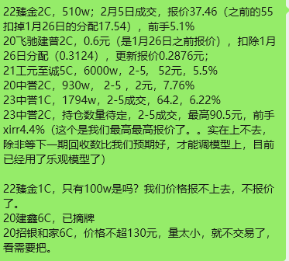
 |  |  |  | 491 | 3、24工元至诚4C，2489376.IB，1000w，117.1441, 2月5日，T+0，银河证券 赵恩聪 to 天风 唐德婷2885078648
 |  |  |  | 491 | 4、24工元至诚4C，2489376.IB，1000w，117.1441, 2月5日，T+0，天风 唐德婷2885078648 to 外贸信托朗瑞1号8期 孟亚琪2881131472 |  |  |  |  |  |  | 25建欣11C | 5.00% |  | 24中誉至诚9C | 5.00%
 |  |  |  | 491 |  |  |  |  |  |  |  | 2025-07-30 | -102 |  | 2024-12-30 | -101
2026-02-06 | 22臻金1C |  | 25.00 | 466 | 22臻金1C，2289055.IB，100w，25元/百元面值，2月6日，天风证券 唐德婷qt2885078648 to 外贸信托朗瑞1号8期 孟亚琪2881131472 |  |  |  |  |  |  | 2026-01-30 | 104.5375 |  | 2026-01-26 | 80.89
2026-02-06 | 25中誉至诚3C |  | 249 | 217 | 25中誉至诚3C,2589127.IB,238w,104.458,2月6日，国泰海通 夏雪 to 外贸信托朗瑞1号8期 孟亚琪 |  |  |  |  |  |  |  |  |  | 2026-02-04 | 25.57
2026-02-24 | 回款 | 121 |  | 338
2026-02-26 | 卖出25浦鑫归航9C | 201 |  | 539 | 2/26 2589513.IB 25浦鑫归航9C 200W 全价100.9719 外贸信托-朗瑞1号8期 孟亚琪 T0 中金（黄兴）QT号：2850290224
2026-02-26 | 回款 | 1252 |  | 1,791
2026-02-26 | 22兴瑞4优先 |  | 201.90 | 1,589 | 2289264.IB，22兴瑞4优先，1000w，净价20.23,2月26日，中信证券杨赟 to 外贸信托朗瑞1号8期 孟亚琪
 |  |  |  | 1,589
 |  |  |  | 1,599
2026-03-03 | 元康29号提取赎回 |  | 1,205.00 | 394
2026-03-03 | 25兴瑞1C |  | 160.74 | 233 | 2589025.IB 25兴瑞1C 310W 净价/全价 51.8511 天风证券 TO外贸信托朗瑞1号8期 孟亚琪qt 2881131472
 |  |  |  | 233
2026-03-12 | 25兴瑞1C | 160.9365 |  | 394 | 3/12 2589025.IB 25兴瑞1C 310W 净价/全价 51.9150 外贸信托朗瑞1号8期( 孟亚琪qt 2881131472） TO中金黄兴
2026-03-13 | 24惠元8C | 1737.8 |  | 2,132 | 3/13+0, 24惠元8C[2489337.IB] ，1545w，112.48，外贸信托朗瑞1号8期 孟亚琪qt 2881131472 to 华林证券（信唐 郁正良 2885267029）
2026-03-13 | 新增申购 | 100.00 |  | 2,232
 |  |  |  | 2,232 |  |  |  |  |  |  |  | 24建欣6C | 5.00% | 4.00% |  | 24橙益17C | 5.00% | 4.00%
2026-03-13 | 元康29号赎回 |  | 2198.8 | 33 |  | 22臻金2C |  | 188.70 |  |  |  | 2024-06-28 | -107 | -107 |  | 2024-12-25 | -100 | -100
 |  |  |  | 33 |  | 21工元至诚5C |  | 3,120.00 |  |  |  | 2026-01-26 | 6.93 | 6.93 |  | 2026-01-26 | 7.1811 | 7.1811
2026-03-20 | 回款 | 33.7 |  | 67 |  | 20中誉2C |  | 18.60 |  |  |  | 2026-01-30 | 108.7 | 106.96 |  | 2026-01-30 | 98.32 | 97.22
2026-03-23 | 回款 | 90 |  | 157 |  | 23中誉1C |  | 1,148.16
 |  |  |  | 157
 |  |  |  | 157
 |  |  |  | 157
2026-03-26 | 回款 | 1648 |  | 1,805 |  |  |  |  |  |  |  | 24惠元8C | 5.10% |  |  | 24工元至诚4C | 5.10%
2026-03-26 | 苏誉缴款 |  | 117 | 1,688 | 26苏誉1优先，代码2689037，74w，2.05%，3-26缴款，ideal分销外贸信托朗瑞1号8期，孟亚琪； |  |  |  |  |  |  | 2025-11-25 | -111 |  |  | 2025-11-25 | -116
2026-03-30 | 元康29赎回 |  | 1663 | 25 | 26苏誉1C，代码2689038，43w，100元，3-26缴款，ideal分销外贸信托朗瑞1号8期，孟亚琪； |  |  |  |  |  |  | 2026-02-05 | 112.09479452 |  |  | 2026-02-05 | 117.14410959
 |  |  |  | 25
2026-04-10 | 慧聚领航申购 | 30 |  | 53 |  |  |  |  |  |  |  | 日期 | 6.93% |  |  | 朗瑞1号8期
 |  |  |  | 53 |  |  |  |  |  |  |  | 2024-11-22 | -103 |  |  | 日期 | 13.19%
2026-04-21 | 慧聚领航 | 600 |  | 653 |  |  |  |  |  |  |  | 2026-03-05 | 112.2446 | 113.53 |  | 2025-09-05 | -16,539,225
2026-04-21 | 25惠元6C |  | 540 | 113 | 4/21,+0, 25惠元6C[2589190.IB]，646w，83.6051，银河证券 xx to 外贸信托朗瑞1号8期 孟亚琪2881131472 |  |  |  |  |  |  |  |  |  |  | 2025-11-25 | 16,650,000
 |  |  |  | 113 |  |  |  |  |  |  |  |  |  |  |  | 2026-02-05 | -16,818,720 | -112.1248
2026-04-22 | 25福鑫4C |  | 42.31 | 71 | 4/22，t+0，25福鑫4C[2589218.IB]，40w，105.7726，国泰海通xx to 外贸信托朗瑞1号8期 孟亚琪2881131472 |  |  |  |  |  |  |  |  |  |  | 2026-03-05 | 17,341,791
 |  |  |  | 71
2026-04-23 | 回款 | 384.7 |  | 456
 |  |  |  | 456 |  |  |  |  |  |  | 补优先贴息
2026-04-23 | 25橙益22C |  | 20.557 | 435 | 4/23, 25橙益22C[2589366.IB]，20w，102.785，国泰海通 冉雅婷 to 外贸信托朗瑞1号8期 孟亚琪2881131472 |  |  |  |  |  | 0.9875
2026-04-23 | 25橙益23C |  | 217.87 | 217 | 4/23, 25橙益23C[2589368.IB]，200w，108.935，国泰海通 冉雅婷 to 外贸信托朗瑞1号8期 孟亚琪2881131472 |  |  |  | 价格 |  |  |  | 调整后价格 | 交易规模
2026-04-23 | 25工元至诚惠银2C |  | 110.575 | 107 | 4/23, 25工元至诚惠银2C[2589222.IB]，100w，110.575，国泰海通 冉雅婷 to 外贸信托朗瑞1号8期 孟亚琪2881131472 | 2589366.IB | 25橙益22C | 20 | 102.55 | 20.51 | 0.0470 | 20.56 | 102.785 | 20.56 | 4/23, 25橙益22C[2589366.IB]，20w，102.785，国泰海通 冉雅婷 to 外贸信托朗瑞1号8期 孟亚琪2881131472
 |  |  |  | 107 |  | 2589368.IB | 25橙益23C | 200 | 108.70 | 217.40 | 0.4702 | 217.87 | 108.935 | 217.87 | 4/23, 25橙益23C[2589368.IB]，200w，108.935，国泰海通 冉雅婷 to 外贸信托朗瑞1号8期 孟亚琪2881131472
2026-04-23 | 25浦鑫归航5优先 |  | 96.1423 | 11 | 4/23, 25浦鑫归航5优先[2589301.IB]，80w，95.07，国泰海通 冉雅婷 to 外贸信托朗瑞1号8期 孟亚琪2881131472； 25浦鑫归航5优先，2589301，20w，20260423，净价95.07/全价96.1423；国泰海通 田飞凡 to 外贸信托朗瑞1号8期，孟亚琪 | 2589222.IB | 25工元至诚惠银2C | 100 | 110.34 | 110.34 | 0.2351 | 110.58 | 110.575 | 110.58 | 4/23, 25工元至诚惠银2C[2589222.IB]，100w，110.575，国泰海通 冉雅婷 to 外贸信托朗瑞1号8期 孟亚琪2881131472
 |  |  |  | 11 |  | 2589350.IB | 25浦鑫归航7C | 150 | 102.59 | 153.89 | 0.2351 | 154.12 | 102.747 | 154.12 | 4/23, 25浦鑫归航7C[2589350.IB]，150w，102.747，国泰海通 冉雅婷 to 粤财鹏雅10号第120期 王同博 QT员工号：3004238546
 |  |  |  | 11 |  | 2589301.IB | 25浦鑫归航5优先 | 80 | 95.07 |  |  |  | 95.07 | 76.06 | 4/23, 25浦鑫归航5优先[2589301.IB]，80w，95.07，国泰海通 冉雅婷 to 外贸信托朗瑞1号8期 孟亚琪2881131472
2026-04-27 | 回款 | 2465.7 |  | 2,476 |  |  |  | 550 |  | 502.135 |  |  |  | 579.18
2026-04-28 | 元康29号赎回 |  | 2301.3 | 175 | 4/24发出 | 2589218.IB | 25福鑫4C | 40 |  | - | 0 | 0 | 0 | - | 4/23, 25福鑫4C[2589218.IB]，40w，0，国泰海通 冉雅婷 to 外贸信托朗瑞1号8期 孟亚琪2881131472
2026-04-29 | 元康29号申购 | 30 |  | 205 | 已发
2026-04-30 | 支付费用 |  | 82 | 123
 |  |  |  | 123 |  |  | 25橙益22C | 4.50% | 25橙益23C | 4.49% | 25工元至诚惠银2C | 5.00% | 25浦鑫归航7C | 4.50%
 |  |  |  | 123 |  |  | 2025-09-26 | -100 | 2025-09-26 | -106 | 2025-06-27 | -106 | 2025-09-23 | -100
2026-05-20 | 回款 | 113.2 |  | 236 |  |  | 2026-04-23 | 102.55 | 2026-04-23 | 108.7 | 2026-04-23 | 110.34 | 2026-04-23 | 102.59
 |  |  |  | 236
2026-05-20 | 元康29号追加 | 300 |  | 536
2026-05-20 | 26中誉至诚3C |  | 479.52 | 57 | 5/20缴款，5/21起息，26中誉至诚3C（2689092.IB），148w，108元，中信建投分销，安排朗瑞1-8缴款吧。ideal发外贸信托 孟亚琪 5/20缴款，5/21起息，26中誉至诚3C（2689092.IB），148w，108元，中金分销，安排朗瑞1-8缴款吧。ideal发外贸信托 孟亚琪 5/20缴款，5/21起息，26中誉至诚3C（2689092.IB），148w，108元，招证分销，安排朗瑞1-8缴款吧。ideal发外贸信托 孟亚琪（帮华润dj）
 |  |  |  | 57
2026-05-26 | 回款 | 332 |  | 389
 |  |  |  | 389
 |  |  |  | 389
 |  |  |  | 389
 |  |  |  | 389
 |  |  |  | 389
 |  |  |  | 389
 |  |  |  | 389
 |  |  |  | 389

鹏雅119
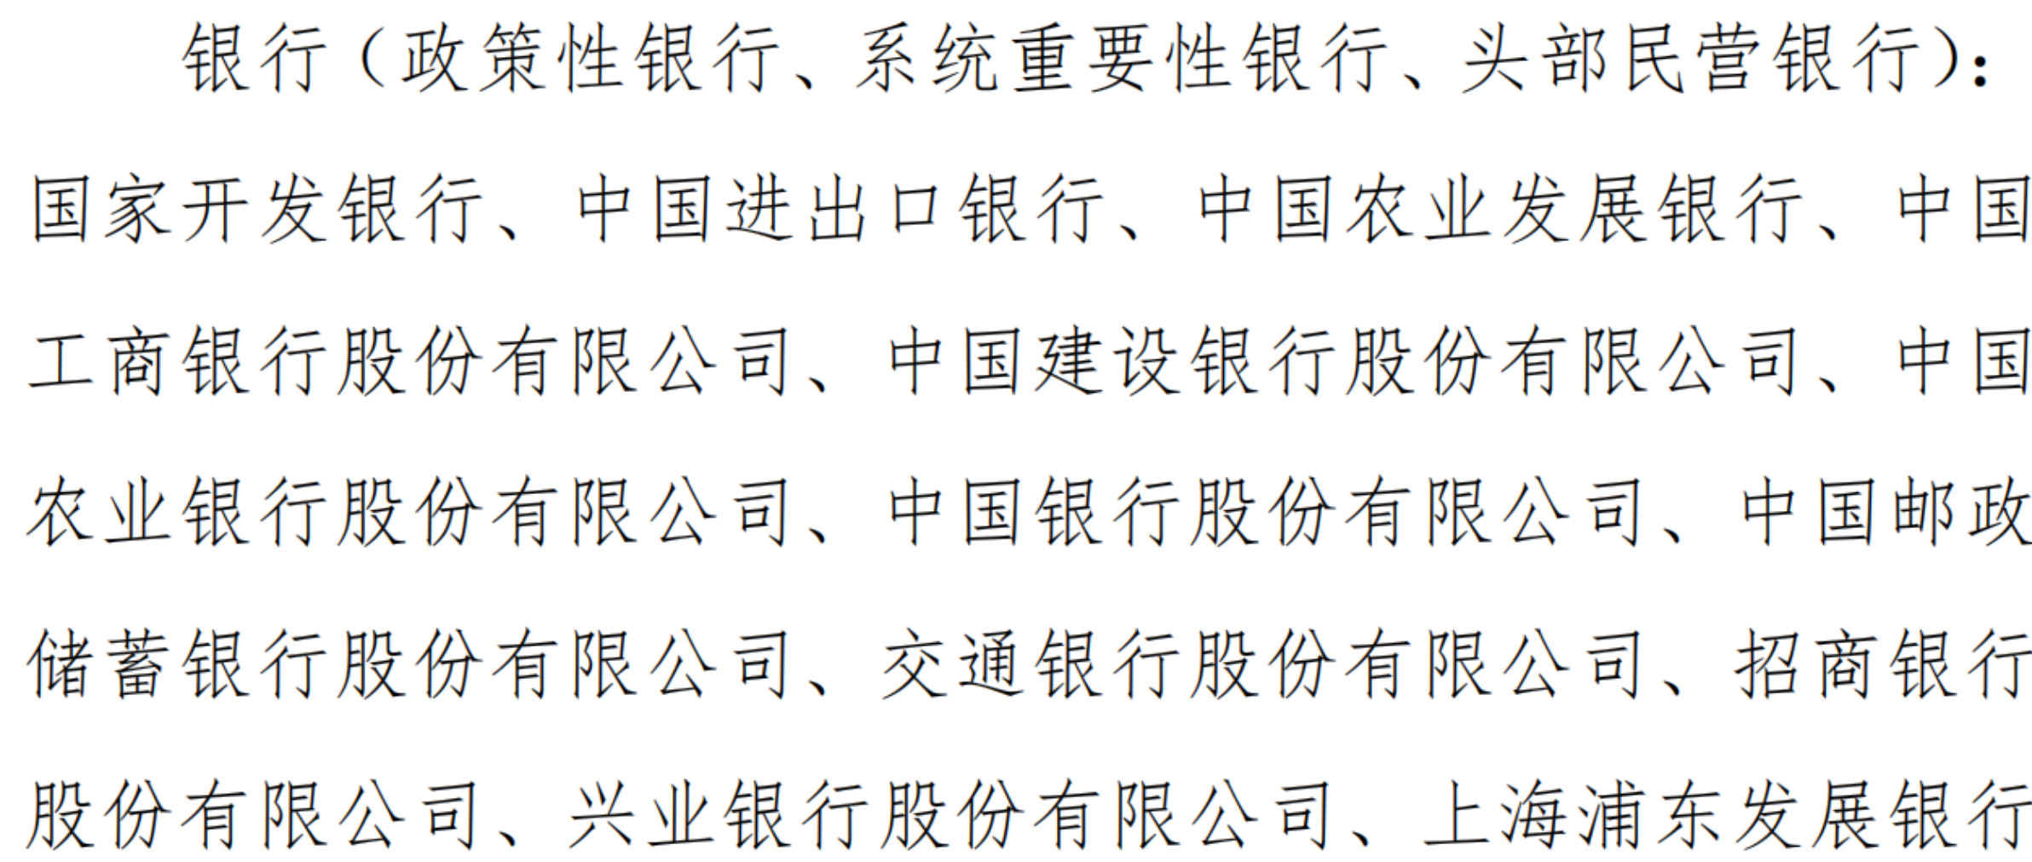
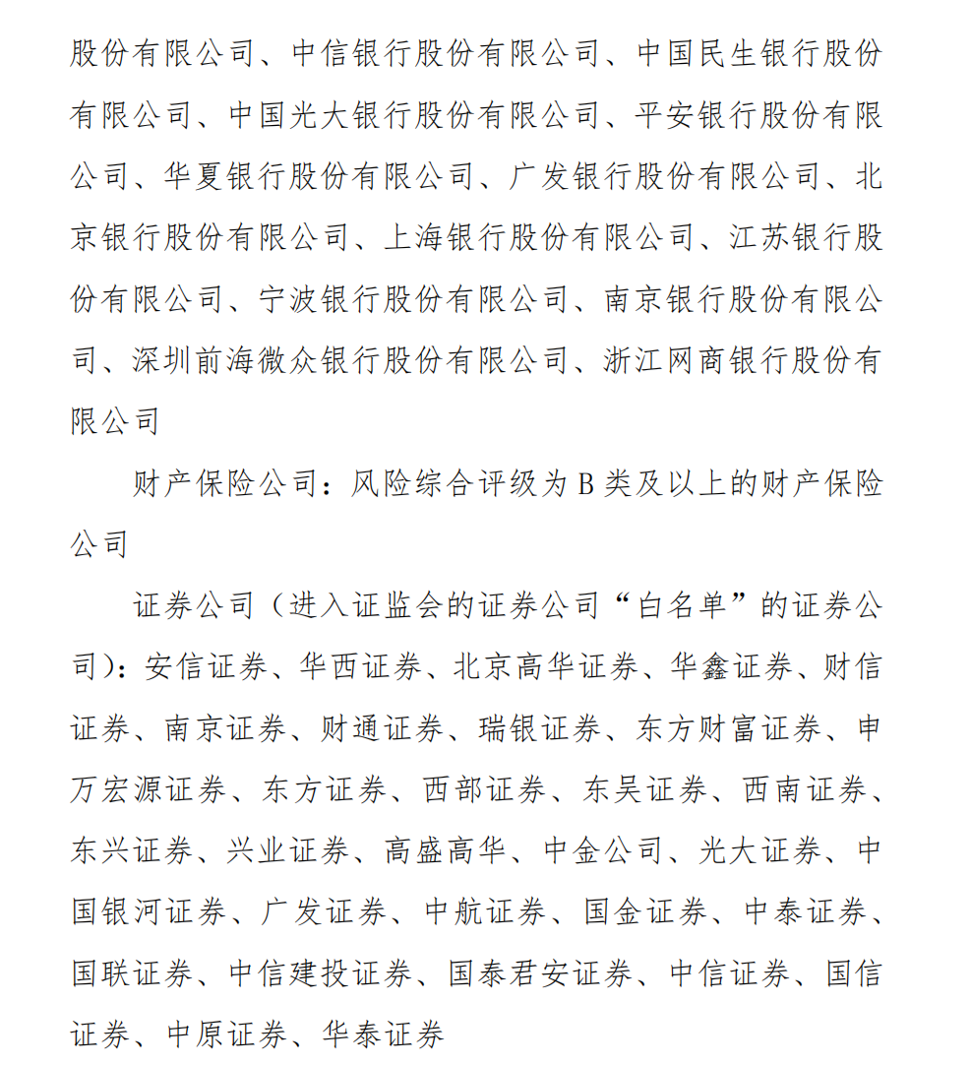
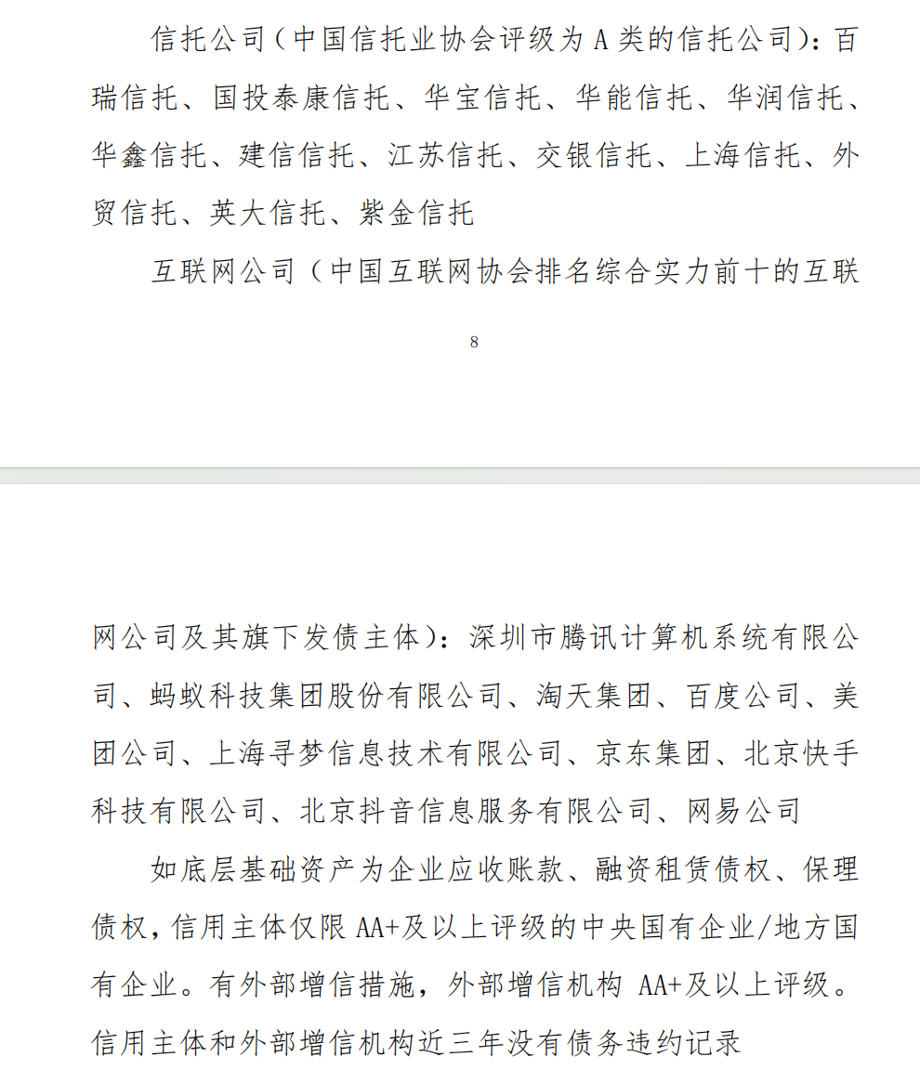
日期 | 现金流类型 | 现金流入 | 现金流出 | 期末余额
2026-01-30 | 元康1申购 | 50 |  | 50
 | 元康9申购 | 150 |  | 200
 |  |  |  | 200
2026-02-03 | 25东裕7叔裕ABN001次 |  | 196.17 | 4 | 1、25东裕7叔裕ABN001次,082501056.IB,190w,103.2454,2-3，t+0，国泰海通 夏雪 QT号：3007305611to 粤财信托鹏雅10号119期 王同博 QT员工号：3004238546
2026-02-27 | 元康盛景30号申购 | 380.00 |  | 384
2026-03-02 | 25美团美好ABN002次 |  | 381.00 | 2.3 | 25美团美好ABN002次，082580682.IB，370w，103.101, 3-2，国泰海通 冉雅婷 QT号：2881971956 to 粤财信托鹏雅10号集合资金信托计划119期 王同博 QT员工号：3004238546
 |  |  |  | 2
 |  |  |  | 2
2026-03-23 | 元康9追加 | 1000 |  | 1,002
2026-03-24 | 26锦新小微ABN002次 |  | 1000 | 2 | 3/24，26锦新小微ABN002次，082680162,1000w，5.7%，一级缴款，鹏雅10期119号；ideal麻烦发粤财信托刘硕 13650996026
 |  |  |  | 2
2026-04-10 | 元康17追加 | 475 |  | 477
2026-04-10 | 25美团美好ABN002次 |  | 465.84 | 11 | 25美团美好ABN002次[082580682.IB]，450w，103.52，4月10日，国泰海通 冉雅婷 2881971956 to 粤财信托鹏雅10号119期 王同博 QT员工号：3004238546
 |  |  |  | 11
2026-04-15 | 元康17号 | 8 |  | 19
 |  |  |  | 19
 | 信保基金 |  | 16 | 3
 |  |  |  | 3
 |  |  |  | 3
2026-04-28 | 元康17号 | 700 |  | 703
2026-04-28 | 元康1号申购 | 3000 |  | 3,703
 |  |  |  | 3,703
2026-04-28 | 24京东东裕3ABN002次 |  | 741 | 2,962 | 4/28，24京东东裕3ABN002次[082480853.IB]，700w，105.8796，中信证券 to 粤财信托 王同博 3004238546
2026-04-28 | 24东裕5仲裕ABN001次 |  | 2,093 | 869 | 4/28，24东裕5仲裕ABN001次[082481516.IB]，2000w，104.6666，中信证券 to 粤财信托 王同博 3004238546
2026-04-29 | 次级（26美团美好ABN001次，082680129） |  | 804 | 65 | 4/29，26美团美好ABN001次，082680129.IB，800w，100.463，国泰海通 冉雅婷 to 粤财信托鹏雅10号119期 王同博 QT员工号：3004238546
 |  |  |  | 65
2026-05-22 | 元康17号申购 | 1100 |  | 1,165
 |  |  |  | 1,165
2026-05-28 | 25东裕7叔裕ABN001次 | 199.253 |  | 1,364
2026-05-28 | 25京能4号ABN001次（绿色） |  | 1300 | 64 | 待确认要素
 |  |  |  | 64
 |  |  |  | 64
2026-06-09 | 浩澜2期 |  | 1000 | -936
 |  |  |  | -936
 |  |  |  | -936
 |  |  |  | -936
 |  |  |  | -936
 |  |  |  | -936
 |  |  |  | -936

中建投_臻泉2号
日期 | 现金流类型 | 现金流入 | 现金流出 | 期末余额
 |  |  |  |  |  |  |  |  |  |  |  |  |  |  |  | 20% | 2.0%
 |  |  |  |  |  |  |  |  |  |  |  |  |  |  |  | 30% | 3.0%
2026-03-05 | 新增申购 | 5720 |  | 5,720 |  |  |  |  |  |  |  |  |  |  |  | 20% | 3.5%
2026-03-06 | 配置资产 |  |  | 5,720 |  |  |  | A |  |  |  |  |  |  |  | 30% | 5.5%
2026-03-06 | 5美意3次 |  | 1958.866 | 3,761 | 3/6, 5美意3次[263710.SH] ，1820w，107.63，粤开证券 许逸潇2881647849 to 中建投信托 臻泉2号李思韵 3003354775。 |  |  | AA+ |  |  |  |  |  |  |  |  | 3.65%
2026-03-06 | 盛煜015C |  | 2,057.00 | 1,704 | 3/6，盛煜015C，2000w，净价100, 国泰海通 樊文娟2885347044 to 中建投信托 臻泉2号 |  |  | AA+
2026-03-09 | 鑫驰4B |  | 1000 | 704 | 3/9,鑫驰4B，500492, 1000w一级缴款，利率3.15%， 中建投信托 臻泉2号，3-10起息
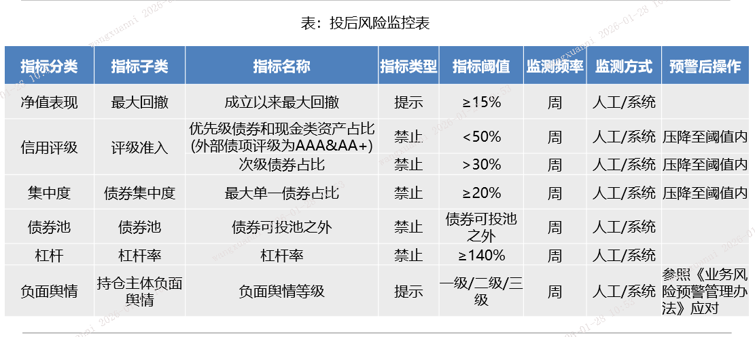
2026-03-13 | 25鑫驰1B |  | 693 | 11 | 680w份额3/13,25鑫驰1B[146026.SZ]，680w，净价101.5，厦门信托 李丹萍 3003775644+华宝投顾马路遥3007680164 to 中建投信托 臻泉2号李思韵 3003354775。
 |  |  |  | 11
2026-03-19 | 新增申购 | 2900 |  | 2,911 |  |  | 锁定期 | 硬锁6个月+软锁12个月
2026-03-24 | 23惠民3B |  | 609.3 | 2,302 | 3/24，23惠民3B，143845.SZ，600w，净价100.2，国泰海通 to 中建投信托 臻泉2号李思韵 3003354775 |  |  | 每份信托单位的封闭期为该份单位成立日（即T日，含该日）起6个月
2026-03-25 | 6美意2次 |  | 1047.19 | 1,255 | 3/25，6美意2次，265347.SH，990w，净价/全价 104.719，粤开证券 许逸潇2881647849 to 中建投信托 臻泉2号李思韵 3003354775 |  |  | 持有时间不足12个月的，赎回费率为0.05%。
2026-03-27 | 回款 | 94 |  | 1,349
 |  |  |  | 1,349 |  |  | 申赎频率 | 按月开放申购、赎回
 |  |  |  | 1,349 |  |  | 开放日 | 定期申购开放日为信托计划存续期内每个自然月的第三个周四（如遇非交易日则顺延至下一个交易日）
2026-04-01 | 熠然03A3 |  | 1014.9173001 | 334 | 4/1，熠然03A3，144938.SZ，1100w，净价92.077, 中信证券3004076439 to 中建投信托 臻泉2号 李思韵 3003354775 |  | 赎回日 | 定期赎回开放日指该份信托单位的封闭期届满之日后的每自然月度最后一个交易日
 |  |  |  | 334 |  |  | 赎回预约 | 提前20个工作日
2026-04-15 | 熠然03A3兑付 | 111 |  | 445
2026-04-16 | 申购 | 6930 |  | 7,375 |  |  | 信托报酬 | 0.30%
2026-04-16 | 税费+业绩报酬 |  | 2 | 7,373 |  |  | 投顾费 | 0.20%
2026-04-17 | 小鹏5次 |  | 506 | 6,867 | 小鹏5次[500447.SZ]，500w，101.24，4月17日，天风证券 李泽堃3007354220 to 中建投信托 臻泉2号 李思韵 3003354775 |  | 业绩基准 | 3个月2.8%，6个月3%
2026-04-17 | 小鹏5B |  | 507 | 6,360 | 小鹏5B[500446.SZ]，500w，101.475，4月17日，天风证券 李泽堃3007354220 to 中建投信托 臻泉2号 李思韵 3003354775 |  | carry | 30%，其中18%归投顾
 |  |  |  | 6,360 |  |  |  | 12065.874 | 504.175382
 |  |  |  | 6,360 |  |  |  | 加权收益率 | 8.8%
 |  |  |  | 6,360 |  |  | 5美意3次 | 1958.866 | 5.90% | 美团
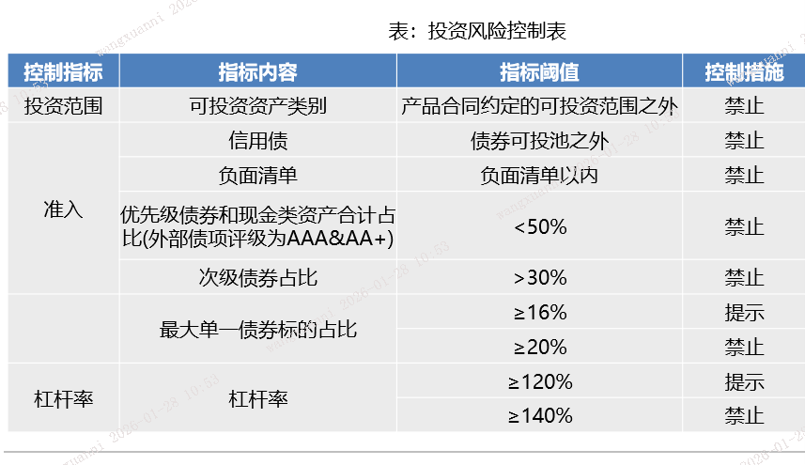
2026-04-22 | 360优B |  | 1000 | 5,360 | 毓消22B，500693.SZ，1000w，2.8%，4月22日缴款，4月23日起息，中建投臻泉2号缴款 |  | 6美意2次 | 1050 | 5.50% | 美团
2026-04-22 | 鑫驰5优B |  | 2200 | 3,160 | 鑫驰5B，500701.SZ，2200w，3.15%，4-22缴款，4-23起息，中建投臻泉2号 |  |  |  |  |  |  | 14603.408682 | 4.13%
2026-04-23 | 申购 | 4500 |  | 7,660 |  |  | 蔚能A2 | 1500 | 3.20% | 蔚能
 |  |  |  | 7,660 |  |  | 蔚能A3 | 1000 | 4.50% | 蔚能 |  | 要求 |  |  | 缺口
2026-04-23 | 小鹏5次 |  | 1970.826 | 5,689 | 小鹏5次[500447.SZ]，1950w，101.068，4月23日，粤开证券 许逸潇2881647849 to 中建投信托 李思韵 3003354775 |  | 小鹏5次 | 800 | 6.50% | 小鹏 | 单一债券 | 2920.6817364 | 不超过 | ok
2026-04-24 | 信保基金 |  | 86.13 | 5,603 | 8,631 |  |  |  |  |  | 次级占比 | 4381.0226047 | 不超过 | 3808.866 | 572.15660466
 |  |  |  | 5,603 |  |  | 远东 | 2000 | 3.00% | 远东 | AA+以上占比 | 7301.7043411 | 不低于 | 8737.5346822 | -1435.8303411
2026-04-27 | 小鹏4次 |  | 1419.9724 | 4,183 | 小鹏4次[146862.SZ]，1400w，101.4266，4月27日，粤开证券 许逸潇2881647849 to 中建投信托 李思韵 3003354775 |  |  |  |  |  | 单一主体 | 3650.8521705 | 不超过 | ok
2026-04-27 | 德银03B |  | 601.50287671 | 3,581 | 德银03B[263516.SH]，600w，100.005，4月27日，粤开证券 许逸潇2881647849 to 中建投信托 李思韵 3003354775 |  | 盛煜015C | 2057.008 | 3.60% | 京东
2026-04-27 | 熠安02A3 |  | 200.1838126 | 3,381 | 熠安02A3[144651.SZ]，380w，52.5268，4月27日，粤开证券 许逸潇2881647849 to 中建投信托 李思韵 3003354775 |  | 鑫驰4B | 1000 | 3.15% | 易鑫
 |  |  |  | 3,381 |  |  | 25鑫驰1B | 700 | 2.90% | 易鑫
 |  |  |  | 3,381 |  |  | 23惠民3B | 600 | 4.50% | 易鑫
 |  |  |  | 3,381 |  |  | 熠然03A3 | 1937.5346822 | 3.70% | 平安普惠
2026-04-27 | 25鑫驰1B兑付 | 6.37 |  | 3,387
2026-04-27 | 5美意3次兑付 | 1976 |  | 5,363
2026-04-27 | 6美意2次兑付 | 1052.19 |  | 6,416 |  |  | 小鹏5次 | 500 | 6.50% | 小鹏
 |  |  |  | 6,416 |  |  | 小鹏5B | 500 | 2.75% | 小鹏
 |  |  |  | 6,416 |  |  |  |  |  |  |  | 要求
 |  |  |  | 6,416 |  | 一级 | 360优B | 1000 | 2.80% | 奇富 | 单一债券 | 4,880 | 不超过 | 3,500
2026-04-28 | 玮盈2次 |  | 272.84 | 6,143 | 玮盈2次[144378.SZ]，600w，45.4741，4月28日，粤开证券 许逸潇2881647849 to 中建投信托 李思韵 3003354775 | 一级 | 鑫驰5优B | 1200 | 3.00% | 易鑫 | 次级占比 | 7,320 | 不超过 | 8,819
2026-04-28 | 玮盈3次 |  | 271.60 | 5,871 | 玮盈3次[144479.SZ]，400w，67.9，4月28日，粤开证券 许逸潇2881647849 to 中建投信托 李思韵 3003354775 | 元康28 | 小鹏5次 | 2300 | 6.50% | 小鹏 | AA+以上占比 | 12,200 | 不低于 | 19,190
2026-04-28 | 小鹏4次 |  | 131.87 | 5,739 | 小鹏4次[146862.SZ]，130w，101.4422，4月28日，粤开证券 许逸潇2881647849 to 中建投信托 李思韵 3003354775 | 一级 | 蔚能A2 |  |  | 蔚能 | 单一主体（担保） | 4,880 | 不超过 | 5,400
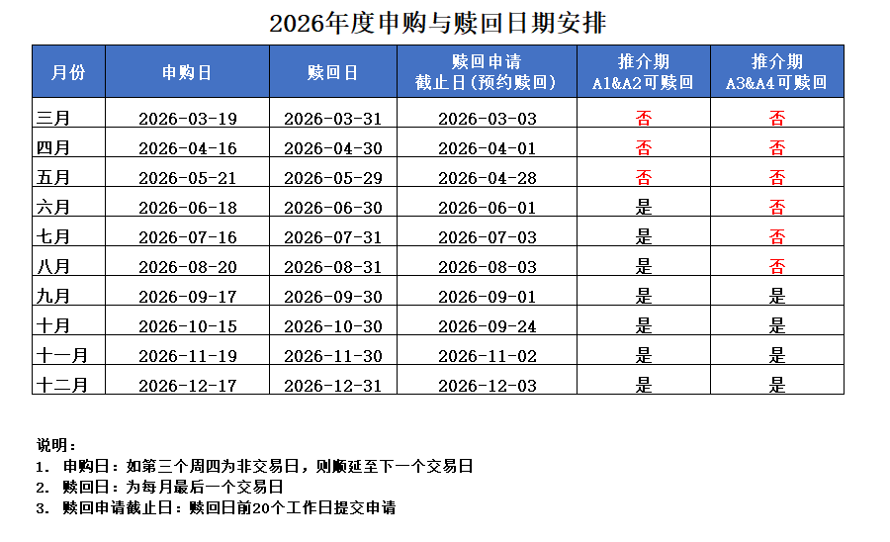
2026-04-28 | 小鹏4B |  | 606.95 | 5,132 | 小鹏4B[146861.SZ]，600w，100.9162，4月28日，粤开证券 许逸潇2881647849 to 中建投信托 李思韵 3003354775 | 一级 | 蔚能A3 | 3500 | 3.80% | 蔚能 | 单一主体 | 6588 | 不超过
2026-04-28 | 小鹏5次 |  | 354.07 | 4,778 | 小鹏5次[500447.SZ]，350w，101.162，4月28日，粤开证券 许逸潇2881647849 to 中建投信托 李思韵 3003354775
 |  |  |  | 4,778 |  | 外贸-元康1号 | 小鹏4次 | 1400 | 6.50% | 小鹏
2026-04-29 | 蔚能A3 |  | 3500 | 1,278 |  | 外贸-元康1号 | 玮盈2次 | 350 | 7.00% | 金城 | 总规模 | 24400
 |  |  |  | 1,278 |  | 外贸-元康1号 | 玮盈3次 | 360 | 7.00% | 金城 | 加权平均利率 | 4.25%
2026-04-30 | 熠然03A3 |  | 948.53468219 | 330 | 熠然03A3[144938.SZ]，1150w，82.2884，4月30日，粤开证券 许逸潇2881647849 to 中建投信托 李思韵 3003354775 | 元康26 | 德银03B | 600 | 3.20% | 德银
2026-04-30 | 美歆6C |  | 305.21 | 25 | 美歆6C[267135.SH]，300w，101.738，4月30日，粤开证券 许逸潇2881647849 to 中建投信托 李思韵 3003354775 | 元康26 | 熠安02A3 | 200 | 2.80% | 德银
2026-04-30 | 德银03B兑付 | 1.58 |  | 26 |  | 元康26 | 小鹏4B | 700 | 2.90% | 小鹏
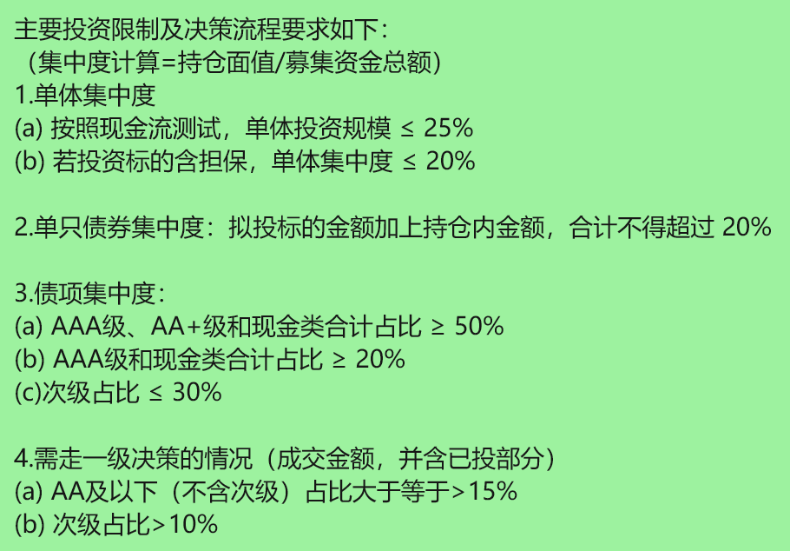
2026-05-11 | 小鹏4次 | 15.169605 |  | 41 | 5/11 小鹏4次 146862.SZ 1,500.00 101.1307 【中建投信托 李思韵 3003354775 】 to 【粤开证券 000052 3600004059 001G0005 】 | 元康28 | 美歆6C | 300 | 4.50% | 美团
 |  |  |  | 41 |  |  |  |  |  |  | 奇富 | 1,000.00
2026-05-15 | 回款 | 300 |  | 341 |  |  |  |  |  |  | 小鹏 | 5,400.00
 |  |  |  | 341 |  | 注意上市时间 | 惠鑫壹6C | 1,002 | 4.70% | 美团 | 金城 | 710.00
 |  |  |  | 341 |  |  | 美歆6C | 51 | 4.80% | 美团 | 远东 | -
2026-05-21 | 申购 | 4350 |  | 4,691 |  |  | 锦盛1次 | 1,040 | 5.70% | 新网 | 蔚能 | 3,500.00
 |  |  |  | 4,691 |  |  | DY03优3 | 1,814 | 3.60% | 平安普惠 | 易鑫 | 3,500.00
2026-05-22 | 玮盈回款 | 148.4 |  | 4,840 |  |  | DY01优3 | 1,211 | 3.60% | 平安普惠 | 美团 | 1,353.10
 |  |  |  | 4,840 |  |  |  |  |  |  | 京东 | 2,057.01
2026-05-25 | 惠鑫壹6C |  | 1,004 | 3,835 | 惠鑫壹6C[268307.SH]，1000w，100.441，5月25日，粤开证券 许逸潇2881647849 to 中建投信托 李思韵 3003354775 |  |  |  |  |  | 平安普惠 | 4,962.75
2026-05-25 | 美歆6C |  | 51 | 3,784 | 美歆6C[267135.SH]，50w，102.068，5月25日，粤开证券 许逸潇2881647849 to 中建投信托 李思韵 3003354775 |  |  |  |  |  | 德银 | 800.00
2026-05-25 | 锦盛1次 |  | 730 | 3,054 | 锦盛1次[266097.SH]，700w，104.329，5月25日，粤开证券 许逸潇2881647849 to 中建投信托 李思韵 3003354775 |  |  |  |  |  | 财付通 | -
2026-05-25 | DY03优3 |  | 1,809 | 1,245 | DY03优3[266192.SH]，1800w，100.36，5月25日，粤开证券 许逸潇2881647849 to 中建投信托 李思韵 3003354775 |  |  |  |  |  | 新网 | 1,040.00
2026-05-25 | 奇消22B |  | 1,205 | 40 | 奇消22B[500577.SZ]，1200w，100.003，5月25日，粤开证券 许逸潇2881647849 to 中建投信托 李思韵 3003354775 |  |  |  |  |  |  |  |  | 2% | 20%
 |  |  |  | 40 |  |  |  | 5,118 |  |  |  | 24,322.85 |  | 3% | 40%
 |  |  |  | 40 |  |  |  |  |  |  |  |  |  | 5% | 40%
 |  |  |  | 40 |  |  |  |  |  |  |  |  |  |  | 0.036
 |  |  |  | 40
 | 远东 |  | 2,000.00 | -1,960
 |  |  |  | -1,960
 |  |  |  | -1,960

 |  |  |  |  |  |  | 证券简称 | 代码 | 票面利率 | 份额（万份） | 交易日期 | 净价 | 全价 | 金额（万元） | 中债估值 | 后手收益率 | 上一计息日 | 起息日 | 应计利息 | 期间兑付 | 预期到期日 |  | 小鹏5次 |  |  | 小鹏4次 | 4.4% | 101.4677
 |  |  |  |  | 粤开证券 | 外贸-元康1号 | 小鹏4次 | 146862.SZ | 6.80% | 1400 | 2026-04-27 | 101.4266 | 101.4266 | 1,419.97 | 101.3183 |  | 2026-06-03 | 2025-09-17 | - | 2.712328297 |  | 小鹏4次[146862.SZ]，1400w，101.4266，4月27日，粤开证券 to 中建投 | 起息日 | 2026-02-13 |  | 2026-04-28 | -101.4422 | 101.0019
 |  |  |  |  | 粤开证券 | 元康26 | 德银03B | 263516.SH | 3.20% | 600 | 2026-04-27 | 100.0050 | 100.25047945 | 601.50 | 100.1911 |  | 2026-03-31 | 2024-11-13 | 0.2455 |  |  | 德银03B[263516.SH]，600w，100.005，4月27日，粤开证券 to 中建投 | 约定收益率 | 6.80% |  | 2026-05-07 | 0.47 | 101.20683151
 |  |  |  |  | 粤开证券 | 元康26 | 熠安02A3 | 144651.SZ | 4.30% | 380 | 2026-04-27 | 52.5268 | 52.679950685 | 200.18 | 52.5228 |  | 2026-04-15 | 2024-09-24 | 0.1532 |  |  | 熠安02A3[144651.SZ]，380w，52.5268，4月27日，粤开证券 to 中建投 |  |  |  | 2026-05-11 | 101.1307 | 0.076 | 114.19726027 | 0.0000006
 |  |  |  |  |  |  |  |  |  |  |  |  |  | 2,221.66 |  |  |  |  |  |  |  |  | 交易份额 | 1950 | 350
 |  |  |  |  |  | 外贸-元康1号 | 玮盈2次 | 144378.SZ | 7.50% | 600 | 2026-04-28 | 45.4741 | 45.4741 | 272.84 | 45.4741 | 6.00% | 2026-04-22 | 2024-06-28 | 0 |  |  | 玮盈2次[144378.SZ]，600w，45.4741，4月28日，粤开证券 许逸潇2881647849 to 中建投信托 李思韵 3003354775 | 4/20估值 | 101.2391
 |  |  |  |  |  | 外贸-元康1号 | 玮盈3次 | 144479.SZ | 7.50% | 400 | 2026-04-28 | 67.9000 | 67.9 | 271.60 | 67.7625 | 6.30% | 2026-04-22 | 2024-07-31 | 0 |  |  | 玮盈3次[144479.SZ]，400w，67.9，4月28日，粤开证券 许逸潇2881647849 to 中建投信托 李思韵 3003354775
 |  |  |  |  |  | 外贸-元康1号 | 小鹏4次 | 146862.SZ | 6.80% | 130 | 2026-04-28 | 101.4422 | 101.4422 | 131.87 | 101.3183 | 6.80% | 2026-06-03 | 2025-09-17 | 0 | 2.712328297 |  | 小鹏4次[146862.SZ]，130w，101.4422，4月28日，粤开证券 许逸潇2881647849 to 中建投信托 李思韵 3003354775 | 交易日期 | 2026-04-23 | 2026-04-28
 |  |  |  |  |  | 元康26 | 小鹏4B | 146861.SZ | 3.40% | 600 | 2026-04-28 | 100.9162 | 101.15839178 | 606.95 | 100.9162 | 2.90% | 2026-04-03 | 2025-09-17 | 0.24219178082 |  |  | 小鹏4B[146861.SZ]，600w，100.9162，4月28日，粤开证券 许逸潇2881647849 to 中建投信托 李思韵 3003354775 | 平价交易价格 | 101.285 | 101.379
 |  |  |  |  |  | 元康28 | 小鹏5次 | 500447.SZ | 6.80% | 350 | 2026-04-28 | 101.1620 | 101.162 | 354.07 | 101.3172 | 6.80% | 2026-02-13 | 2026-02-13 | 0 |  |  | 小鹏5次[500447.SZ]，350w，101.162，4月28日，粤开证券 许逸潇2881647849 to 中建投信托 李思韵 3003354775 | 平价交易金额 | 1,975.07 | 354.82520548
 |  |  |  |  |  |  |  |  |  |  |  |  |  | 1,637.34 |  |  |  |  |  |  |  |  | 补差价 | 4.24 | 0.76
 |  |  |  |  |  | 元康28 | 熠然03A3 | 144938.SZ | 4.40% | 1150 | 2026-04-30 | 82.2884 | 82.481276712 | 948.53 | 82.2864 | 3.60% | 2026-04-15 | 2024-12-19 | 0.19287671233 |  |  | 熠然03A3[144938.SZ]，1150w，82.2884，4月30日，粤开证券 许逸潇2881647849 to 中建投信托 李思韵 3003354775 | 调整交易金额 | 1,970.83 | 354.07
 |  |  |  |  |  | 元康28 | 美歆6C | 267135.SH | 4.80% | 300 | 2026-04-30 | 101.738 | 101.738 | 305.21 | 101.6384 |  | 2025-12-19 | 2025-12-19 | 0 |  |  | 美歆6C[267135.SH]，300w，101.738，4月30日，粤开证券 许逸潇2881647849 to 中建投信托 李思韵 3003354775 | 调整交易价格 | 101.068 | 101.162
 |  |  |  |  |  |  |  |  |  |  |  |  |  | 1,253.75
 |  |  |  |  |  |  |  |  |  |  |  |  |  |  |  |  |  |  |  |  |  |  |  | #NUM! | #NUM!
 |  |  |  |  |  |  | 证券简称 | 代码 | 票面利率 | 份额（万份） | 交易日期 | 净价 | 全价 | 金额（万元） | 中债估值 | 后手收益率 | 上一计息日 | 起息日 | 应计利息 | 期间兑付 | 预期到期日
 |  |  |  |  | 还没上市 | 100.436 | 惠鑫壹6C | 268307.SH | 4.70% | 1000 | 2026-05-25 | 100.441 | 100.441 | 1,004.41 |  | 4.70% | 2026-04-21 | 2026-04-21 | 0 |  |  | 惠鑫壹6C[268307.SH]，1000w，100.441，5月25日，粤开证券 许逸潇2881647849 to 中建投信托 李思韵 3003354775 | 2026-04-23 | 101.068
 |  |  |  |  |  | 102.063 | 美歆6C | 267135.SH | 4.80% | 50 | 2026-05-25 | 102.068 | 102.068 | 51.03 |  | 4.80% | 2025-12-19 | 2025-12-19 | 0 |  |  | 美歆6C[267135.SH]，50w，102.068，5月25日，粤开证券 许逸潇2881647849 to 中建投信托 李思韵 3003354775
 |  |  |  |  |  | 104.324 | 锦盛1次 | 266097.SH | 5.70% | 700 | 2026-05-25 | 104.329 | 104.329 | 730.30 |  | 5.70% | 2025-08-21 | 2025-08-21 | 0 |  |  | 锦盛1次[266097.SH]，700w，104.329，5月25日，粤开证券 许逸潇2881647849 to 中建投信托 李思韵 3003354775
 |  |  |  |  |  | 100.357 | DY03优3 | 266192.SH | 3.90% | 1800 | 2026-05-25 | 100.36 | 100.47753425 | 1,808.60 | 100.357 | 3.60% | 2026-05-15 | 2025-08-22 | 0.1175 |  |  | DY03优3[266192.SH]，1800w，100.36，5月25日，粤开证券 许逸潇2881647849 to 中建投信托 李思韵 3003354775
 |  |  |  |  |  | 100 | 奇消22B | 500577.SZ | 2.80% | 1200 | 2026-05-25 | 100.003 | 100.43258904 | 1,205.19 | 100.115 | 2.80% | 2026-03-31 | 2026-03-31 | 0.4296 |  |  | 奇消22B[500577.SZ]，1200w，100.003，5月25日，粤开证券 许逸潇2881647849 to 中建投信托 李思韵 3003354775
 |  |  |  |  |  |  |  |  |  |  |  |  |  | 4,799.53

 |  |  |  |  |  |  |  |  |  |  |  | 25000
 |  |  |  |  |  |  |  |  |  |  |  | 5000

 |  |  |  |  |  |  |  |  | 218.25 | 1652.034 | 1650 | 3350
 |  |  |  |  |  |  |  |  | 29.716 | 3347.966

新发行及二级待投
新发行：次级/非不良（含搭售） | 层级 | 类型 | 一级/二级 | 簿记日 | 缴款日/交易日 | 证券 | 项目 | 发行规模 | 预计投资规模 | 收益率 | 对接券商 | 对接其他人 | 预计交易户 | 备注
 | 次级 | 小微 | 一级 |  | 7月份 |  | 锦新26-4ABN |  | 2000 | 5.70% |  |  |  |  | 自持5个月
 | 次级 | 金采 | 一级 |  | 6月中 |  | 金采8-1次级 |  | 750 | 4.55% |  | 华泰 | 苏信2603 | 二级溢价
 |  |  |  |  | 6月底 |  | 尚乘1期abs | 5800 | 2500 | 5.2%（115%溢价） |  | 国泰 | 苏信2603
 |  |  |  | 2026-06-05 | 2026-06-09 |  | 浩澜2026-2ABN |  | 1000 | 5.88% |  |  | 鹏雅119
 |  |  |  |  |  |  | 蔚能abs次A |  | 2000 | 8.00% |  | 中金 | 苏信2603（1000）
 |  |  |  |  | 2026-05-28 |  | 尚亦2-2 |  | 3500 | 5.15% |  | 国泰海通
 |  |  |  | 5月底 |  |  | 山高保理2026-1 |  | 2200 | 不超过8% |  | 国泰海通

新发行：优先级/非不良 | 层级 | 类型 | 一级/二级 | 簿记日 | 缴款日/交易日 | 证券 | 项目 | 发行规模 | 预计投资规模 | 收益率 | 对接券商 | 对接其他人 | 预计交易户 | 备注

 | 夹层-AA+ | 小微 | 一级 | 2026-06-25 | 2026-06-29 |  | 远东普惠A2 |  | 4000 | 2.80% |  | 远东普惠 | 苏信次级2000w+中建投2000w
 |  |  |  |  | 待定 |  | 普洛斯夹层 |  |  |  | 天风
 |  |  |  | 6月 | 6月 |  | 乐信1-4优B | 3600 |  | 3-3.5%
 |  |  |  | 6月 | 6月 |  | 乐信1-4优C | 1900 |  | 3.5-4%
 |  |  |  |  | 6月份 |  | 天风-圆通小贷中小微企业融资支持资产支持专项计划
 |  |  |  |  | 6月初 |  | 诚瑞4期ABS | 8000 | 3000 | 3.00%
 |  |  |  | 2026-05-26 | 2026-05-28 |  | 尚乘1期abs | 7500 | 2000 | 3.20% |  | 国泰 | 苏信2603
 |  |  |  |  | 5月底 |  | 蔚能ABS2期优A5 |  | 4000 |  |  | 中金 | 苏信2603（2000）
 |  |  |  | 2026-05-26 | 2026-05-28 |  | 启赢3-3银行间 |  | 2000 | 3.10%
 |  |  |  |  | 6月 |  | 蔚能持有型不动产2期
 |  |  |  | 2026-06-15 | 2026-06-17 |  | 国联-奇富小贷消费2号3期 | 4400 | 2000 | 2.80% |  | 国联
 |  |  |  |  | 6月上旬 |  | 畅途ABN26-3优先B | 14000 | 1000 | 3.15% |  | 国泰海通
 |  |  |  | 2026-05-26 | 2026-05-29 |  | 炽诚1号6期 |  |  | 3.50% |  | 中德
 |  |  |  | 2026-06-02 | 2026-06-05 |  | 炽诚1号7期 |  |  | 3.50% |  | 中德
 |  |  |  | 2026-06-15 | 2026-06-17 |  | 奇富小贷消费2号3期优B |  |  | 2.5%-2.8% |  | 国联

新发行：次级/不良（含搭售） | 层级 | 类型 | 一级/二级 | 簿记日 | 缴款日/交易日 | 证券 | 项目 | 发行规模 | 预计投资规模 | 收益率 | 对接券商 | 对接其他人 | 预计交易户 | 备注
 |  |  |  |  | 1-26之前 | 20建鑫6C |  |  | 900 |  |  | 建信信托
 |  |  |  |  |  | 23建鑫4C |  |  | 1171
 |  |  |  |  |  | 21工元至诚5C |  |  | 4000 |  |  | 银河
 |  |  |  |  |  | 21邮赢惠泽2C |  |  | 500 |  |  |  |  |  | 走的券商
 |  |  |  |  |  | 25惠元6C |  |  | 646 |  |  | 银河

 | 次级 | 不良信用卡 | 一级 | 2026-03-24 | 2026-03-26 | 兴瑞26-1 |  | 0.82/0.34 | - | 108 | 招证、兴业、中信、国君 |  |  | 搭售，有材料，未安排 | 兴业 | 王笛 | 韩亚2470;2.08% | 107及时清仓；券商敏感性有问题-超额递增
 | 次级 | 不良信用卡 | 一级 |  | 6月份 | 兴瑞26-2 |  | 2.2/0.7 |  |  | 招证、国泰、兴业、东方
 | 次级 | 不良信用卡 | 一级 | 2026-03-24 | 2026-03-25 | 福鑫26-3 |  | 1.93/0.8 | 200 | 100 | 招证、光大 |  |  | 有材料 | 招商 | 王笛 |  | 100，尽可能多的拿
 | 次级 | 不良个人经营（房抵） | 一级 | 2026-03-23 | 2026-03-25 | 福鑫26-2 |  | 3.6/1.0 | 300 | 100 | 中信 |  |  | 有材料 | 招商 | 王笛 |  | 100，犹豫中，偏好多于26-1
 | 次级 | 不良房贷 | 一级 | 2026-03-23 | 2026-03-25 | 福鑫26-1 |  | 2.2/0.6 | 200 | 100 | 中信 |  |  | 有材料 | 招商 | 王笛 |  | 100，犹豫中
 | 次级 | 不良信用卡 | 一级 | 2026-03-24 |  | 招元和萃2026-1 |  | 2/0.72 | - | 107 | 华泰、招商、建投 |  |  | 有材料 | 华泰 | 王笛 |  | 107左右，估计需要搭售，及时清仓，性价比差
 | 次级 | 不良信用卡 | 一级 | 2026-03-24 |  | 招元和萃2026-2 |  |  | - | 107 |  |  |  |  | 国泰 |  |  | 107左右，估计需要搭售，及时清仓，性价比差
 | 次级 | 不良信用卡 | 一级 | 2026-04-24 | 4-27/28 | 招元和萃2026-3 |  | 1.68/0.62 |  |  |  |  |  | 有材料
 | 次级 | 不良信用卡 | 一级 | 2026-05-25 | 5.26-27 | 招元和萃2026-4 |  | 1.68/0.63 |  |  |  |  |  | 有材料 | 招商 |  |  | 不参加
 | 次级 | 不良房贷 | 一级 | 2026-06-04 | 6-5.8 | 招元和萃2026-5 |  | 3.04/0.79 |  |  |  |  |  | 有材料 | 招商 |  |  | 性价比一般
 | 次级 | 不良经营贷 | 一级 | 2026-03-24 | 2026-03-26 | 惠元26-1期 |  | 3/1.26 | 450 | 101 | 建投、中信、中金、兴业 |  |  | 有材料 | 中金 | 王笛 |  | 100，回收还行
 | 次级 | 不良信用卡 | 一级 | 2026-03-24 | 2026-03-25 | 惠元2026-2 |  | 3.7/1.2 | 400 | 106 | 中信、兴业 |  |  |  | 中信 | 王笛 |  | 107，但超额少，服务费递增；有回收变差风险
 | 次级 | 不良信用卡 | 一级 | 2026-03-25 | 2026-03-26 | 惠元2026-3 |  | 2.17/0.63 | 160 | 106 | 中信 |  |  |  | 中信 | 王笛 |  | 106，但超额少，服务费递增；有回收变差风险
 | 次级 | 不良信用卡 | 一级 | 2026-05-26 |  | 惠元2026-4 |  | 4.27/1.39 |  |  | 中信 |  |  |  |  |  |  | 回收还行，授权价106？
 | 次级 | 小微 | 一级 | 2026-05-26 | 2026-05-27 | 惠元2026-5 |  | 5.75/2.15 |  |  | 建投、中信、中金、兴业 |  |  |  |  |  |  | 授权10-=102，待定，折扣率30%
 | 次级 | 不良房贷 | 一级 | 2026-05-27 |  | 惠元2026-6 |  | 5.0/2.0 |  |  | 建投
 | 次级 | 不良房贷 | 一级 | 2026-03-24 |  | 交诚2026-1 |  | 4.65/1.55 |  |  | 招商、银河 |  |  | 有材料 | \ | 王笛 |  | 不参与
 | 次级 | 不良房贷 | 一级 | 2026-05-22 | 2026-05-26 | 交诚2026-2 |  | 4.66/1.55 |  |  | 中金、招证、中信 |  |  |  |  |  |  | 性价比一般
 | 次级 | 不良经营贷 | 一级 | 2026-06-15 |  | 交诚2026-3 |  | 5.6/1.796 |  |  | 招证、中金、国泰
 | 次级 | 不良信用卡 | 一级 | 2026-03-25 | 2026-03-26 | 浦鑫归航2026-1 |  | 2.55/0.97 | 2,000 | 100 | 建投、中金、国泰海通、招证 |  |  | 无材料 | 国泰 | 王笛 | 韩亚5000，2.04% | 100
2000 | 次级 | 不良房贷 | 一级 | 2026-03-25 | 2026-03-26 | 浦鑫归航2026-2 |  | 3.77/0.98 | 900 | 100 | 中金、招证、建投、海通 |  |  | 无材料 | 中金 | 王笛 |  | 不参与
 | 次级 | 不良信用卡 | 一级 | 2026-03-25 | 2026-03-26 | 浦鑫归航2026-3 |  | 0.27/0.098 | - | 100 | 中金、招证、建投、海通 |  |  | 有材料 | 国泰 | 王笛 |  | 100-可以搭售。搭售6.3%
 | 次级 | 不良房贷 | 一级 | 2026-03-24 | 2026-03-26 | 工元至诚惠银2026-2 |  | 12/3.9 | 1,000 | 100 | 国泰/广发 |  |  | 有材料 | 国泰 | 王笛 |  | 无超额念想
 | 次级 | 不良信用卡 | 一级 | 2026-03-23 | 2026-03-25 | 工元至诚惠银2026-1 |  | 2.9/0.96 | 700 | 108 | 建投、银河 |  |  | 有材料 | 建投 | 王笛 |  | 110边际，5%多；服务费递增
 | 次级 | 不良消费 | 一级 | 2026-03-24 | 2026-03-26 | 工元至诚惠银2026-3 |  | 1.15/0.445 | - | 110 | 招商 |  |  | 有材料 | 招商 | 王笛 |  | 106边际，5%多；服务费递增
 | 次级 | 不良信用卡 | 一级 | 6月中 |  | 工元至诚惠银2026-4 |  | 2.63/0.86 |  |  | 建投
 | 次级 | 不良经营贷 | 一级 | 2026-03-23 | 2026-03-25 | 工元至诚普银2026-1 |  | 7.5/2.5 | 1,200 | 100 | 中金 |  |  | 有材料 | 中金 | 王笛 |  | 无超额念想
 | 次级 | 不良房贷 | 一级 | 2026-03-24 | 2026-03-26 | 邮盈惠丰2026-1 |  | 9.7/2.8 |  |  | 中金、建投、中邮 |  |  | 有材料 | 中金 | 王笛 |  | 不参与，区位差，估值高
 | 次级 | 不良信用卡 | 一级 | 2026-05-25 | 2026-05-27 | 邮盈惠丰2026-2 |  | 3.76/1.0 |  |  | 银河，国泰，中银 |  |  |  | 中银 |  |  | 授权106，回收还可以
 | 次级 | 不良经营贷 | 一级 | 6月份 |  | 邮盈惠丰2026-3 |  | 12/3.3 |  |  | 招商牵头，中信建投、广发证券联主 |  |  |  | 广发
500 | 次级 | 不良信用卡 | 一级 | 2026-03-25 | 2026-03-26 | 苏誉2026-1 |  | 680/300 | ‘74/34 | 2.05%/100 | 招商 |  |  | 有材料 | 招商 | 王笛 |  | 参与搭售
 | 次级 | 不良经营贷 | 一级 | 2026-03-27 | 2026-03-30 | 中誉至诚2026-1 |  | 9.5/2.8 | 1,200 | 100 | 招商、中信、银河、国泰 |  |  |  | 建投 |  |  | 重点参与，2-8分成
 | 次级 | 不良信用卡 | 一级 | 2026-04-02 | 2026-04-07 | 中誉至诚2026-2 |  | 1.75/0.63 | 130 | 108 | 招商、中金、银河、国泰 |  |  |  | 国泰 |  |  | 性价比高，至少110,114--优先级性价比很好
 | 次级 | 不良信用卡 | 一级 | 2026-05-19 | 2026-05-20 | 中誉至诚2026-3 |  | 3.9/1.48 | 296 | 108 | 建投、招证、中金、国泰 |  |  |  | 建投，中金 |  |  | 授权113，回收较好
 | 次级 | 个人经营 | 一级 | 2026-05-19 | 2026-05-20 | 中誉至诚2026-4 |  | 9.3/2.7 |  |  | 建投、招证、中金、国泰 |  |  |  | 建投，国泰 |  |  | 授权一定溢价，ok
 | 次级 | 不良房贷 | 一级 | 2026-05-27 | 2026-05-28 | 中誉至诚2026-5 |  | 15.0/4.0 |  |  | 建投、招证、中金、国泰
 | 次级 | 不良房贷 | 一级 | 6月上旬 |  | 中誉至诚2026-6 |  | 12.9/3.8 |  |  | 建投、招证、国泰、银河
 | 次级 | 不良经营贷 | 一级 | 2026-04-20 | 2026-04-22 | 臻金2026-1 |  | 2.4/0.63 | 990 | 102 | 中金、中信、建投、国泰 |  |  |  | 中金 |  |  | 100
 | 次级 | 不良房贷 | 一级 | 2026-05-14 | 2026-05-18 | 臻金2026-2 |  | 1.14/0.39 | 600 | 102 | 中金、建投、中信、国泰 |  |  |  | 中金，中信 |  |  | 性价比一般，100.
 | 次级 | 不良经营贷 | 一级 | 2026-03-24 | 2026-03-26 | 建欣26-1 |  | 4.4/2.27 | 3,728 | 100 | 信达 |  |  |  | 信达 |  | 信达代缴 | 性价比差，110授权
 | 次级 | 不良消费 | 一级 | 2026-05-15 | 2026-05-19 | 建欣26-2 |  | 0.95/0.24 | 110 | 100 | 国泰、中信、广发、银河 |  |  |  | 国泰 |  |  | 回收好，可考虑105价格，防范及时清仓风险
 | 次级 | 不良房贷 | 一级 | 2026-05-15 | 2026-05-18 | 建欣26-3 |  | 9.75/2.95 | 1000 | 100 | 中信、国泰、兴业、信达、广发 |  |  |  | 中信 |  |  | 性价比一般，100.
 | 次级 | 不良信用卡 | 一级 | 2026-05-21 | 2026-05-25 | 建欣26-4 |  | 4.3/1.37 | 1344 | 104 | 国泰、建投、信达 |  |  |  | 信达/国泰 |  | 韩亚 | 授权110，回收不错
 | 次级 | 不良经营贷 | 一级 | 2026-05-21 | 2026-05-25 | 建欣26-5 |  | 1.8/0.64 | 350 | 100 | 招商证券为牵头主承销商、簿记管理人，联主为广发证券、兴业证券、中信建投证券 |  |  |  | 招证（华润） |  |  | 可以参加，性价比还行
 | 次级 | 不良信用卡 | 一级 | 2026-05-21 | 2026-05-26 | 建欣26-6 |  | 2.5/0.97 | 576 | 104 | 国泰、中信、招商、银河 |  |  |  | 招商/中信 |  |  | 授权109，回收不错
 | 次级 | 不良房贷 | 一级 | 2026-05-29 | 2026-06-01 | 建欣26-7 |  | 13.2/4.0 |  |  | 招商牵头，兴业证券、国泰、广发证券
 | 次级 | 不良经营贷 | 一级 | 2026-06-03 | 2026-06-04 | 建欣26-8 |  | 3.9/1.54 |  |  | 中信证券牵头，兴业证券、中金公司、银河证券联主
 | 次级 | 个人消费（住房） | 一级 | 2026-04-23 | 2026-04-27 | 橙益2026-1 |  | 3.33/0.95 | 0 |  | 中信、国泰、建投 |  |  |  |  |  |  | 性价比不高，再和银行沟通下疑问
 | 次级 | 不良信用卡 | 一级 | 2026-05-21 | 2026-05-25 | 橙益2026-2 |  | 0.69/0.25 | 0 |  |  |  |  |  | 平安 |  |  | 搭售，预计溢价，回收较好，授权107
 | 次级 | 不良经营贷 | 一级 | 2026-05-25 | 2026-05-27 | 橙益2026-3 |  | 1.881/0.589 |  |  |  |  |  |  | 中金 |  |  | 重点跟进，比惠元5性价比高，授权价可以适度高，105以内
 | 次级 | 不良经营贷（车） | 一级 | 2026-05-25 | 2026-05-27 | 橙益2026-4 |  | 0.35/0.13 |  |  | 中信、国泰、建投 |  |  |  |  |  |  | 回收可以，车抵，105授权
 | 次级 | 小微企业 | 一级 | 2026-05-13 | 2026-05-18 | 鸿富26-1 |  | 2.8/1.21 | 1000 | 103 | 建投 |  |  |  | 建投 |  |  | 性价比可以，建议参与
 | 次级 | 不良房贷 | 一级 | 2026-05-13 | 2026-05-18 | 鸿富26-2 |  | 1.08/0.42 | 600 | 102 | 建投 |  |  |  | 建投 |  |  | 性价比可以，建议参与
 | 次级 | 不良信用卡 | 一级 | 2026-05-27 | 2026-05-28 | 鸿富26-3 |  | 0.48/0.24 |  |  | 中信/招证 |  |  |  |  |  |  | 需要搭售，性价比一般，次级授权106
 | 次级 | 不良信用卡 | 一级 | 4月中旬 |  | 臻萃26-2 |  | 1.32/0.50 |  |  | 中信 |  |  |  |  |  |  | 108，性价比一般
 | 次级 | 不良信用卡 | 一级 | 2026-05-25 | 2026-05-27 | 臻粹26-3 |  | 1.05/0.39 |  |  | 广发 |  |  |  | 广发 |  |  | 109-110,搭售性价比一般
 | 次级 | 不良房贷 | 一级 | 6月上旬 |  | 臻粹26-4 |  | 1.8/0.6 |  |  | 中金、银河
 | 次级 | 不良经营贷 | 一级 | 6月上旬 |  | 恒焕2026-1 |  | 1.6/0.68 |  |  | 国泰，招证

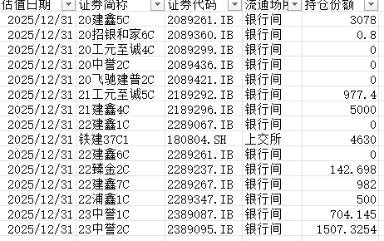

 |  |  |  | 份额 | 票面 | 后手收益 | 交易日期 |  | 上一计息日 | 中债估值 | 应计利息
 |  | 265824.SH | 国健10A3 | 500 | 2.80% | 2.7% | 2026-05-22
 |  | 500193.SZ | 狮桥62A2 | 1000 | 3.20% | 3.0% | 2026-05-22 |  | 2026-04-29 |  | 0.2104109589
 |  | 264221.SH | 25DC1B | 2100 | 3.50% | 3.2% | 2026-05-22 |  | 2026-03-26 |  | 0.55616438356
 |  | 262031.SH | 24鑫诚1B | 1900 | 5.30% | 3.5% | 2026-05-22 |  | 2026-03-27 |  | 0.82767123288
 |  | 146576.SZ | 25鑫驰2B | 1100 | 3.40% | 3.2% | 2026-05-22 |  | 2026-04-27 |  | 0.24219178082
 |  | 146562.SZ | 诚远1期优先B | 1000 | 3.80% | 3.3% | 2026-05-22 |  | 2026-03-23 |  | 0.63506849315

